Sheet1
1 |  | SWFとは？

 |  | Amazon SWF は、開発者が並行したステップまたは連続したステップがあるバックグラウンド
 |  | ジョブを構築、実行、スケールするのに役立ちます。
 |  | Amazon SWF は、クラウド内の完全マネージド型の状態トラッカー、およびタスクコーディネーター
 |  | として利用できます。低レイテンシーネットワーキングでのデータの高度なグラフィカル処理に
 |  | 特化したG2インスタンスを使用し、SWFはAWSサービスとの人間のやり取りを含むワークフロー
 |  | をサポートします。

回答 |  | 特定のサーバ・クラウド・オンプレに縛られることなく構成できる。
 |  | 途中でユーザによる入力が可能。

2 |  | EC2のG2、G3とは？

結果 |  | EC2の高速コンピューティングタイプ

 |  | G3 |  | G3 インスタンスは、グラフィック集約型アプリケーション用に最適化されています。

 |  | G4 |  | G4 インスタンスは、機械学習推論やグラフィックを大量に使用するワークロードを迅速化
 |  |  |  | するために設計されています。

 |  | G2とG3 |  | G3 では、マルチモニタのサポート、H.265 (HEVC) エンコーディング、強化されたグラフィック
 |  |  |  | レンダリングエフェクト、NVIDIA GRID Virtual Workstation 機能、強化されたネットワーキング
 |  |  |  | といった、G2 にはない機能が提供されています。

 |  |  |  | G2 インスタンスと比較すると、G3 インスタンスでは GPU のパワー、プロセッサの処理
 |  |  |  | 速度、ホストメモリの容量、ネットワークの速度、EBS パフォーマンスのすべてが強化され、
 |  |  |  | インスタンスサイズも 1 種類追加されました。

3 | AWS License Managerとは

結果 |  | AWS License Managerによりライセンスルールを定義して、ライセンス対象となるソフトウェアを
 |  | インストールしたEC2インスタンスに適用することができます。また、AWS License Manager
 |  | コンソールを利用してライセンス利用状況を追跡することができます。

 |  | AWS License Manager は、ソフトウェアベンダーのライセンスを簡単に管理できるようになる
 |  | サービスです。AWS License Manager により、管理者はライセンス契約の規約をエミュレートする
 |  | カスタマイズされたライセンスルールを作成し、EC2 のインスタンスが起動するときにそれらのルール
 |  | を適用できます。管理者はこれらのルールを使用して、契約が定める以上のライセンスを使用する、
 |  | または短期的に異なるサーバーにライセンスを再割り当てするといったライセンス違反を規制
 |  | できます。AWS License Manager は AWS のサービスと統合し、1 つの AWS アカウントを通じて、
 |  | 複数のアカウント、IT カタログ、オンプレミスにわたってライセンスの管理を簡素化します。
 |  | ライセンス管理者は AWS Service Catalog でルールを追加できます。

4 | AWS Systems Manager

結果 |  | AWS Systems Manager は、AWS でご利用のインフラストラクチャを可視化し、制御するための
 |  | サービスです。 Systems Manager を使用すると、統合ユーザーインターフェイスで AWS の
 |  | さまざまなサービスの運用データを確認でき、AWS リソース全体に関わる運用タスクを自動化
 |  | できます。

 |  | AWS System Manager Patch Managerは、セキュリティ関連のアップデートと他のタイプのアップデート
 |  | の両方でマネージドインスタンスにパッチを適用するプロセスを自動化することができます。 Patch
 |  | Managerを使用して、OSとアプリの両方にパッチを適用することができます。
 |  | OSのタイプ別に、EC2、オンプレミスサーバー、仮想マシン（VM)にパッチを適用できます。

5 | AWS Organizations

結果 |  | 複数のAWSアカウントを統合管理することを支援してくれるのが「AWS Organizations」サービスです。
 |  | AWS Organizationsを通じて複数のAWSアカウントを所有するので、マスターアカウントは厳密に
 |  | 管理が必要になる。そのため、マスターアカウントは新規に作成した方が良い。

 |  | AssumeRole機能を用いることで、ID/パスワードを入力することなく、AWSアカウントを切り替えること
 |  | ができます。この機能はルートユーザ認証情報でログインした場合には利用できないので、マスター
 |  | カウント内にIAMユーザを作成してログインしておく必要があります。この機能を利用するためには、
 |  | マスターアカウントのIAMユーザに対して AssumeRole 許可ポリシーが必要となります。

 |  | Trusted Accessを使用して、指定したAWSサービスを有効することで組織とそのアカウントでタスクを
 |  | 自動で実行する設定を行うことができます。 これには、信頼できるサービスへのアクセス許可の付与
 |  | が含まれますが、IAMユーザーまたはロールのアクセス許可には影響しません。

 |  | SCP（Service Control Policy)
 |  | SCPは組織に含まれる複数のAWSアカウントに対してざっくりとして権限制御を行うための仕組みです。

 |  | AWS Organizationsコンソールを使用して、メンバーアカウントを作成すると、アカウントのIAMロールの
 |  | 権限であるOrganizationAccountAccessRoleが自動的に作成されます。

 |  | このロールには、メンバーアカウントの完全な管理権限が含まれます。 また、このロールにも組織の
 |  | マスターアカウントへのアクセス権限が付与されています。

 |  | このIAMロールを使用してメンバーアカウントにアクセスするためには、マスターアカウントに対して
 |  | クロスアカウントアクセスを設定することにより、各アカウントに個別のIAMユーザーを作成する必要が
 |  | なくなります。

 |  | しかしながら、既存のアカウントをメンバーアカウントとして招待する場合は、
 |  | OrganizationAccountAccessRoleが自動的に作成されません。

 |  | したがって、マスターアカウントの管理者が、個別のアカウントのリソースを操作するためには、
 |  | 個別のアカウントをメンバーアカウントとして招待したときに、OrganizationAccountAccessRole
 |  | によるクロスアカウント権限を付与することが必要になります。

 |  | 「組織の証跡」は、組織内のマスターアカウントと全てのメンバーアカウントのCloudTrailイベントを同じ
 |  | Amazon S3バケット、CloudWatch Logs、ClowdWatch Eventに配信できるようにする設定です。

 |  | ※ | SCPは、サービスにリンクされたIAMロールには影響しないようになっています。そのため、
 |  |  | SCPによる制限を付与しても、サービスにリンクされたロールにより、他のAWSサービスの
 |  |  | 利用が可能なままになります。

6 | セキュリティグループとネットワークACL

結果
 |  |  | セキュリティグループ |  |  |  |  |  |  |  |  |  | ネットワークACL
 |  |  | インスタンス管理者がセキュリティグループを適用すればその管理下になる |  |  |  |  |  |  |  |  |  | サブネット内のすべてのインスタンスがACLの管理下に入る
 |  |  | AllowのみをIN・OUTで指定可能(ホワイトリスト型) |  |  |  |  |  |  |  |  |  | Allow/DenyをIN・OUTで指定可能(ブラックリスト型)
 |  |  | ステートフルなファイアウォール |  |  |  |  |  |  |  |  |  | ステートレスなファイアウォール
 |  |  | ステートフルなので、戻りのトラフィックを考慮しなくてよい |  |  |  |  |  |  |  |  |  | ステートレスなので、戻りのトラフィックも明示的に許可設定する
 |  |  | 全てのルールを適用 |  |  |  |  |  |  |  |  |  | 番号の順序通りに適用
 |  |  | IPでのフィルタリング。 URLのフィルタリングは不可。 |  |  |  |  |  |  |  |  |  | IPでのフィルタリング。 URLのフィルタリングは不可。

7 | Bastion

結果

 | Bastionホストは、インターネットのような外部のネットワークから、プライベート
 | ネットワークへのアクセスを提供するためのサーバです。Bastionホストは潜在的な
 | 攻撃に晒されるため、突破される機会を最小化しておかければいけません。

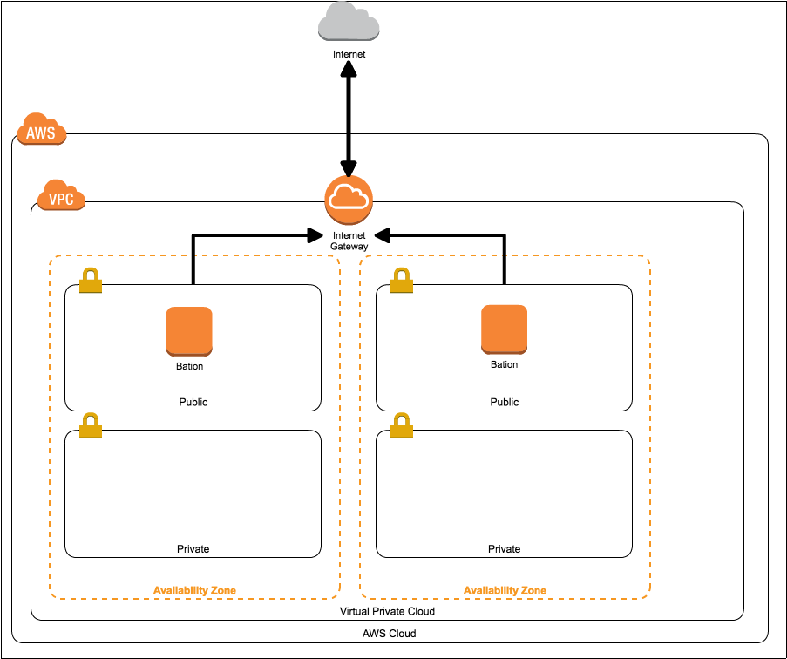

 | ・サブネットはマルチAZ構成
 | ・サブネットはパブリック用とプライベート用を2種類作成
 | ・パブリックサブネットにはインターネットゲートウェイをアタッチ
 | ・プライベートサブネットからインターネットへアウトバウンド通信を行いたい場合は、
 | Managed NAT gatewayを構築する
 | ・踏み台サーバは、2台用意しそれぞれのAZに配置、EIPをアタッチし、セキュリティグループにて
 | パブリックサブネット、プライベートサブネットからのSSHアクセスを許可する
 | ・インターネットからアクセスを許可する場合は、0.0.0.0/0のような不特定多数からのアクセス許可
 | ではなく、/32や特定のネットワーク帯に絞る

 | ベストプラクティス

 | ・踏み台は2つのAZに配置し、AZ障害発生時でも即座にアクセス可能にします
 | ・踏み台はパブリックサブネットに配置する
 | ・踏み台サーバーにはEIPをアタッチし、グローバルIPを固定化する。オンプレミスでのファイアウォール
 | での許可もできるようになる。
 | ・特定のIPアドレスやCIDRからアクセスするように、踏み台専用のセキュリティグループを作成しアタッチ
 | します
 | ・必要なアクセスのみ許可するように22番ポートのみを許可します

8 | VPC とサブネットで IPv6 の使用を有効にするためのステップは

結果

 | 1 | Amazon が提供する IPv6 CIDR ブロックを VPC およびサブネットと関連付けます

 | 2 | IPv6 トラフィックがルーティングされるようにルートテーブルを更新します。

 |  | パブリックサブネットの場合、サブネットからインターネットゲートウェイに IPv6 トラフィックをすべて
 |  | ルーティングするルートを作成します。

 |  | サブネットから Egress-only インターネットゲートウェイにインターネット経由の IPv6 トラフィックを
 |  | すべてルーティングするルートを作成します。

 | 3 | IPv6 アドレスのルールを含めて、セキュリティグループルールを更新します。

 |  | これにより、IPv6 トラフィックはインスタンスに出入りできるようになります。

 |  | カスタムネットワーク ACL ルールを作成して、サブネットに出入りするトラフィックの流れを制御
 |  | している場合は、IPv6 トラフィックのルールを含める必要があります。

 | 4 | インスタンスタイプが IPv6 をサポートしていない場合は、インスタンスタイプを変更します。

 | 5 | サブネットの IPv6 アドレスの範囲からインスタンスに IPv6 アドレスを割り当てます。

 | 6 | DHCPv6 を使用するように設定されていない AMI からインスタンスが起動された場合は、
 |  | インスタンスに割り当てられている IPv6 アドレスが認識されるように手動でインスタンスを設定
 |  | する必要があります。

9 | Egress-Only インターネットゲートウェイとは

結果 |  | Egress-Only インターネットゲートウェイは水平的に拡張され、冗長で、高度な可用性を持つ VPC
 |  | コンポーネントで、IPv6 経由での VPC からインターネットへの送信を可能にし、インスタンスとの
 |  | IPv6 接続が開始されるのを防ぎます。

 |  | Egress-Only インターネットゲートウェイは、IPv6 トラフィックでのみ使用されます。IPv4 経由での
 |  | 送信専用のインターネット通信を可能にするには、代わりに NAT ゲートウェイを使用します。

10 | AWS Import/Export

結果 |  | AWS Import/Export とは、大量のデータを物理ストレージデバイスから AWS に転送するのに
 |  | 使用するサービスです。ポータブルストレージドライブを AWS に郵送すると、AWS Import/Export は、
 |  | Amazon の高速内部ネットワークを使用してストレージデバイスからデータを直接転送します。

11 | VM Import/Export

結果 |  | VM Import/Export を使用すると、仮想マシンイメージを既存の環境から Amazon EC2 インスタンスに
 |  | インポートすることや、元のオンプレミス環境にエクスポートすることが簡単にできます。
 |  | この機能によって、仮想マシンが Amazon EC2 のインスタンスとして移行されてすぐに使用できる
 |  | 状態になるので、IT セキュリティ、構成管理、コンプライアンスに関するお客様の要件に合わせて
 |  | 作成した仮想マシンへの、これまでの投資が無駄になることはありません。
 |  | また、インポートしたインスタンスを元のオンプレミス仮想化インフラストラクチャにエクスポートする
 |  | こともできるので、ワークロードを自社の IT インフラストラクチャにデプロイできるようになります。

12 |  | AWS Server Migration Service

結果 |  | VMware vSphereインフラストラクチャからAmazon EC2に仮想マシンをインポートすることができます。
 |  | AWS Server Migration Service は、数千のオンプレミスワークロードを従来よりも簡単に、かつ
 |  | 短時間で AWS に移行できるサービスです。
 |  | AWS SMS では、ライブサーバーボリュームの増分レプリケーションの自動化、スケジュール設定、
 |  | および追跡が可能なため、大規模なサーバーの移行作業を簡単に実施することができます

13 |  | AWS Connector for vCenter（またはEC2 VM Import Connector）

結果 |  | AWS Connector for vCenter（またはEC2 VM Import Connector）をインストールすると、GUIを使用
 |  | してVMware vSphereインフラストラクチャからAmazon EC2に仮想マシンをインポートできます。
 |  | VMware vCenter から Amazon EC2 に移行する仮想マシンから EC2 インスタンスを起動します。
 |  | AWS Connector for vCenter を使用して仮想マシンを Amazon EC2 に移行します。

14 |  | AWS Database Migration Service (AWS DMS)

結果 |  | DBデータを移行するサービスで、DBの一方がAWSにあれば良い。

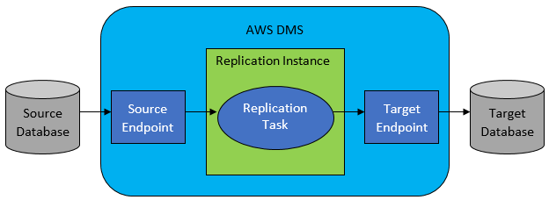

 |  | テーブルマッピング
 |  | 1 | AWSマネージドコンソールで設定する。
 |  | 2 | JSONを編集して設定する。

15 | 署名付きURLと事前署名付きURL

結果
 |  | 事前署名付きURLを作成すると、権限がないユーザーに期限を設けてS3上のファイルをダウンロード
 |  | できるようにする機能である。

 |  | ただし、このS3用の事前署名付きURLはCloud Frontを経由した場合には利用できない。
 |  | その際はCloud Front用の署名付きURLを発行する必要がある。

 |  | CloudFrontディストリビューションのOriginとしてAmazon S3バケットを使用している場合、バケット内の
 |  | オブジェクトを読み取る許可を全員に付与します。 これにより、誰でもAmazon S3 URLを使用して
 |  | オブジェクトにアクセスできますが、セキュリティ上問題があります。

 |  | したがって、CloudFront+S3でコンテンツへのアクセスを制限するには、CloudFront署名付きURLまたは
 |  | 署名付きCookieを作成してS3バケット内のファイルへのアクセスを制限してから、Origin Access Identity
 |  | （OAI）という特別なCloudFrontユーザーを作成してから、CloudFrontのDistributionに関連付けます。
 |  | 次に、CloudFrontがOAIを使用してファイルにアクセスしてユーザーに提供できるようにアクセス許可を
 |  | 構成します。

16 | SQS

結果
 |  | Amazon Simple Queue Service (SQS) は、完全マネージド型のメッセージキューイングサービスで、
 |  | マイクロサービス、分散システム、およびサーバーレスアプリケーションの切り離しとスケーリングが
 |  | 可能です。

17 | SNS

結果
 |  | マイクロサービス、分散型システム、およびサーバーレスアプリケーションの分離を可能にする、
 |  | 高可用性で、耐久性に優れたセキュアな完全マネージド型 pub/sub メッセージングサービスです。
 |  | Amazon SNS は、高スループット、プッシュベース、多対多のメッセージングのためのトピックを提供
 |  | します

18 | AWS Config

結果 |  | AWS Config は、AWS リソースの設定を評価、監査、審査できるサービスです。
 |  | Config では、AWS リソースの設定が継続的にモニタリングおよび記録され、
 |  | 望まれる設定に対する記録された設定の評価を自動的に実行できます。

 |  | AWS Config には、マルチアカウント、マルチリージョンのデータ集計が含まれるようになり、集中的な
 |  | 監査とガバナンスが可能になります。この機能により、企業全体のコンプライアンス状況を把握する
 |  | のに必要な時間とオーバーヘッドが削減されます。

19 | AWS Storage Gateway

結果 |  | オンプレミスから実質無制限のクラウドストレージへのアクセスを提供するハイブリッドクラウド
 |  | ストレージサービスです。

 |  | このサービスは、テープゲートウェイ、ファイルゲートウェイ、ボリュームゲートウェイの３つのゲート
 |  | ウェイタイプが提供されている。

 |  | お使いのアプリケーションは、NFS、SMB、iSCSI などの標準ストレージプロトコルを使用して、
 |  | 仮想マシンまたはハードウェアゲートウェイアプライアンス経由でサービスに接続されます。
 |  | ゲートウェイは Amazon S3、Amazon S3 Glacier、Amazon S3 Glacier Deep Archive、Amazon EBS、
 |  | AWS Backup といった AWS のストレージサービスに接続され、ファイル、ボリューム、スナップ
 |  | ショット、仮想テープを保存する AWS のストレージを提供します。

20 | Elastic cache

結果 |  | クラウド内の人気のオープンソース互換のインメモリデータストアをシームレスにセットアップ、実行、
 |  | およびスケーリングできます。

 |  | Amazon ElastiCache は、キャッシング、セッションストア、ゲーム、地理空間サービス、リアルタイム
 |  | 分析、キューイングなどのリアルタイムユースケースに人気のある選択肢です。

 |  | Amazon ElastiCache は、ミリ秒未満の応答時間が必要な最も要求の厳しいアプリケーション向けに、
 |  | 完全マネージド型の Redis と Memcached を提供します。

 |  | Redis |  |  |  | リアルタイムゲーム処理に利用するのに適切なサービスとなっています。

 |  | Memchached |  |  |  | 分散型メモリ内キーストアです。
 |  |  |  |  |  | セッションデータ管理など単純な処理を高速化する際はRedisではなく、Memchached
 |  |  |  |  |  | の方が運用が容易であり望ましい。

21 | STS

結果 |  | AWS Security Token Serviceの略称。

 |  | AWS Security Token Serviceは、一時的な認証情報を発行（アクセスキー、シークレットキー、
 |  | セッショントークンの３つ）する。

 |  | STSによって間違った権限を付与してしまった場合は、IAMダッシュボードで、ユーザーに提供した
 |  | 特定のロールを選択し、取り消し設定を利用して許可ロールを取り消すことができます。

 |  | STSを利用できるAPI
 |  | ① | AssumeRole |  |  |  |  |  | 通常はアクセスできない可能性があるAWSリソースへのアクセス
 |  |  |  |  |  |  |  |  | に使用できる一時的なセキュリティ認証情報のセットを返します。
 |  |  |  |  |  |  |  |  | これらの一時的な資格情報は、アクセスキーID、シークレット
 |  |  |  |  |  |  |  |  | アクセスキー、およびセキュリティトークンで構成されます
 |  |  |  |  |  |  |  |  | 通常、AssumeRoleはアカウント内またはクロスアカウントアクセス
 |  |  |  |  |  |  |  |  | に使用します。

 |  | ② | GetFederationToken |  |  |  |  |  | フェデレーションユーザーの一連の一時的なセキュリティ資格情報
 |  |  |  |  |  |  |  |  | （アクセスキーID、シークレットアクセスキー、およびセキュリティ
 |  |  |  |  |  |  |  |  | トークンで構成される）を返します。
 |  |  |  |  |  |  |  |  | IAMユーザーの長期的なセキュリティ認証情報を使用して
 |  |  |  |  |  |  |  |  | GetFederationTokenオペレーションを呼び出す必要があります。
 |  |  |  |  |  |  |  |  | その結果、この呼び出しは、通常はサーバーベースのアプリ
 |  |  |  |  |  |  |  |  | ケーションでこれらの資格情報を安全に保存できるコンテキスト
 |  |  |  |  |  |  |  |  | となります。

22 | シャッフルシャーディング

結果 |  | ワーカをいくつかのグループにランダムに割り当てることによって、問題が発生しても特定のワーカー
 |  | グループのみに影響範囲を限定する方法。 攻撃面対象領域を削減することになる。

23 | エニーキャストルーティング

結果 |  | エニーキャストルーティングは、最適な場所に DNS リクエストをダイレクトするために使用されます。
 |  | これは、負荷を分散して DNS レイテンシーを減らす効果があります。

24 | AWS Shield

結果 |  | AWSで稼働するELB(ALB,CLB),CloudFront, Route53の DDoS 対策を提供するサービスです。

 |  | Standard |  |  | 全てのAWSアカウントで無償、主要なDDoS攻撃対策やモニタリングが提供されます。
 |  | Advanced |  |  | 有償だが、Standardに加えて、DDoS攻撃発生時の各種支援、DDoSにより生じたAWS
 |  |  |  |  | 課金の補填など追加のサービスがある。

25 | AWS WAF

結果 |  | AWS WAF は、可用性、セキュリティ侵害、リソースの過剰消費といった一般的なウェブの脆弱性
 |  | からウェブアプリケーションまたは API を保護するウェブアプリケーションファイアウォールです。

 |  | AWS WAF では、SQL インジェクションやクロスサイトスクリプティングなどの一般的な攻撃パターンを
 |  | ブロックするセキュリティルールと、定義した特定のトラフィックパターンを除外するルールを作成できる
 |  | ため、トラフィックがアプリケーションに到達する方法を制御できます。

26 | AWS CloudFormationのDeletePolicy

結果 |  | Snapshot |  |  | スナップショットを作成したうえで、リソースを削除するようになります。
 |  |  |  |  | このポリシーはスナップショットが作成できるリソースにのみ追加することができます。

 |  | Retain |  |  | リソースやコンテンツを削除せず保持します。
 |  |  |  |  | この削除ポリシーは、あらゆるリソースタイプに追加することができます。

 |  | Delete |  |  | スタックの削除時にリソースと (該当する場合) そのすべてのコンテンツを削除します。
 |  |  |  |  | この削除ポリシーは、あらゆるリソースタイプに追加することができます。

27 | EC2の管理

結果 |  | タグ

 |  | インスタンス、イメージ、およびその他のAmazon EC2リソースを管理しやすくするために、タグの形式
 |  | で独自のメタデータを各リソースに割り当てることができます。

 |  | タグを使用すると、目的、所有者、環境など、さまざまな方法でAWSリソースを分類できます。

28 | AWS Certificate Manager

結果 |  | 明書をすばやくリクエストして、Elastic Load Balancing、Amazon CloudFront ディストリビューション、
 |  | 、Amazon API Gateway の API など ACM に統合された AWS リソースでデプロイできます。

 |  | AWS Certificate Manager はその他の AWS サービスと統合されているため、SSL/TLS 証明書を
 |  | プロビジョニングし、Elastic Load Balancer、Amazon CloudFront ディストリビューションや Amazon
 |  | API Gateway の API でデプロイできます。

 |  | AWS Certificate Manager はまた AWS Elastic Beanstalk および (E メールでの検証を使うパブリック
 |  | 証明書のみを対象として) AWS CloudFormation とともに使用でき、パブリック証明書の管理を容易に、
 |  | またそれらを AWS クラウドでお使いのアプリケーションとともに使用できるようにします。

 |  | ※ | ACMは、ELB、CloudFront、API Gateway、Route53に対して設定できるが、
 |  |  | EC2には設定できない。

29 | AWS CloudFrontのキャッシュの調整とZIP圧縮

結果 |  | Cache-Controlヘッダーのmax-ageディレクティブで、CloudFront がオリジンサーバーから
 |  | オブジェクトを再度取得するまでにオブジェクトをキャッシュに保持する期間 (秒) を指定できます。

 |  | Expires ヘッダーで、有効期限切れ日時を指定できます。

 |  | 両方指定すると、Cache-Controlヘッダーのmax-ageディレクティブが有効になる。

 |  | リクエストヘッダーにAccept-Encoding:gzipがあると、CloudFrontは自動的に特定タイプのファイルを
 |  | 圧縮し、圧縮したファイルをレスポンスするように設定できる。

 |  | Accept-Encodingは、AWS独自の規約ではなく、HTTPヘッダーの規約になる。

30 | Amazon Cognito

結果 |  | Amazon Cognito は、ウェブアプリケーションやモバイルアプリケーションの認証、許可、ユーザー
 |  | 管理をサポートしています。

 |  | ユーザーは、ユーザー名とパスワードを使用して直接サインインするか、Facebook、Amazon、Google、
 |  | Apple などのサードパーティーを通じてサインインできます。

31 | Amazon S3 Transfer Acceleration

結果 |  | Amazon S3 Transfer Acceleration を使用すると、クライアントと S3 バケットの間で、長距離に
 |  | わたるファイル転送を高速、簡単、安全に行えるようになります。

32 | マルチパートアップロード

結果 |  | マルチパートアップロード API を使用すると、大容量オブジェクトをいくつかに分けてアップロード
 |  | できるようになります。この API では、新しい大容量オブジェクトをアップロードしたり、既存
 |  | オブジェクトのコピーを作成したりできます

 |  | S3のマルチアップロードAPIは100 Mbpsのインターネット回線を使用してデータセンターからAWSに
 |  | データを転送するため、帯域幅が限られています。

33 | AWS Storage Gateway

結果 |  | AWS Storage Gateway は、オンプレミスから実質無制限のクラウドストレージへのアクセスを提供する
 |  | ハイブリッドクラウドストレージサービスです。お客様は Storage Gateway を使用して、ストレージ管理
 |  | を簡素化し、主要なハイブリットクラウドストレージのユースケースでコストを削減できます。

 |  | AWS Storage Gateway のファイルインターフェイスまたはファイルゲートウェイを使用すると、
 |  | シームレスな方法でクラウドに接続でき、アプリケーションのデータファイルやバックアップイメージを
 |  | 耐久性の高いオブジェクトとして Amazon S3 クラウドストレージに保存できます。

 |  | Amazon Storage Gateway-File Gatewayのセットアップには時間がかかり、データを送信にも
 |  | 時間がかかるため、大量のデータを送信する場合は代わりにAWS Snowballを使用する方が適切です。

34 | Direct Connect接続

結果 |  | AWS Direct Connect はプレミスから AWS への専用ネットワーク接続の構築をシンプルにする
 |  | クラウドサービスソリューションです。AWS Direct Connect を使用すると、AWS とデータセンター、
 |  | オフィス、またはコロケーション環境との間にプライベート接続を確立することができます。

 |  | Direct Connect接続を設定するには、十分な時間を割り当ててネットワークプロバイダーと協力する
 |  | 必要があり時間がかかる上、大規模データ移行には利用されません。

 |  | VGWはAWS側のGatewayで、ルート伝播（Route Propagation）を有効化する必要がある。

 |  | オンプレミス環境へのルートバックを追加することで、EC2インスタンスが設置されているVPCの
 |  | サブネットにあるルートテーブルを更新する。

 |  | AWS Direct Connect Gateway

 |  | AWS Direct Connect Gatewayは、AWS Direct Connectの機能の１つです。

 |  | Direct Connect Gatewayによって、複数のリージョンにあるVPCに対して、オンプレミス環境から
 |  | １つのDirect Connectからアクセスできるように接続を構成することができるようになります。

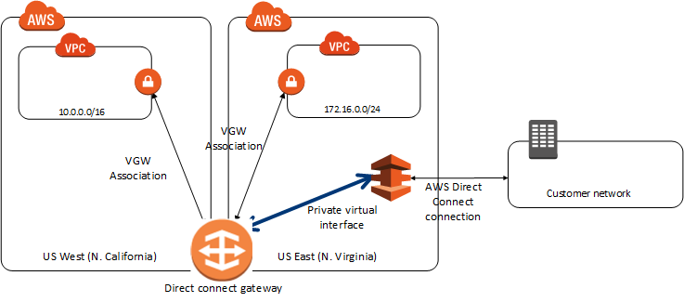

35 | AWS Server Migration Service

結果 |  | AWS Server Migration Service は、オンプレミスの VMware vSphere、Microsoft Hyper-V/SCVMM、
 |  | または Azure 仮想マシンの AWS クラウドへの移行を自動化します。

36 | Snowball

結果 |  | Snowball はセキュリティに考慮して設計されたデバイスを使用するペタバイト規模のデータ転送
 |  | ソリューションで、AWS クラウド内外に大容量データを転送できます。

 |  | Snowballを使用すると、高いネットワークコスト、長い転送時間、セキュリティ上の懸念など、大規模な
 |  | データ転送で発生する可能性のある課題を排除できます。
 |  | 各SnowballはAWS KMSによってデータ保護されており、また物理的にも頑丈になっています。

37 | AMI

結果 |  | 利用するOSなどのライセンス認証情報はAMIに含まれるが、PEM（秘密キーファイル）の内容は
 |  | 含まれない。
 |  | したがって、AMIを利用してリージョン間でEC2を移動する際には、移動後にEC2コンソールを
 |  | 利用してPEMキーをインポートする必要がある。

38 | VPCエンドポイント

 |  | プライベートサブネットからアクセスするために、VPC内に特別なエンドポイントを作成します。
 |  | ルートテーブルでS3へアクセスするIPアドレスをVPCエンドポイントへ向けるようにしてアクセスを
 |  | 可能とさせます。

 |  | Amazon S3のVPCエンドポイントは、設定が簡単で信頼性が高く、ゲートウェイやNATインスタンスを
 |  | 必要としないS3への安全な接続を提供します。

39 | RedShift

結果 |  | DWHのマネージドサービス。

 | 特徴 |  | 集計・分析クエリに最適化されているためデータの格納方式が列指向である。
 |  |  | 超並列処理（MPP：Massively Parallel Processing）を行う。

 |  | RedShiftはS3上のデータをCopyコマンドで簡単にロードできる。またローカルストレージではなく
 |  | S3にデータを保持し、分析クエリを発行するRedShift Spectrumという機能もある。
 |  | RedShift Spectrumを利用するには、S3とRedShift Spectrumの間に、Amazon Athenaによって
 |  | 作成されたAWS Glueデータカタログが必要になる。
 |  | ただし、S3上のデータを更新できないため注意が必要である。

 | 構成 |  | RedShiftはクライアントの窓口となる単一のリーダーノードと、集計・分析などの処理を行う
 |  |  | 複数のコンピューターノードで構成される。
 |  |  | 複数のコンピューターノードは並列で処理を行い、その結果を結合してクライアントに返す。
 |  |  | この処理のことをMPPという

 |  | AWS Glue |  |  | AWS Glue は抽出、変換、ロード (ETL) を行う完全マネージド型のサービスで、
 |  |  |  |  | お客様の分析用データの準備とロードを簡単にします。

 | 可用性

 |  | 冗長化 |  |  | RedShiftは、シングルAZ配置のみをサポートしている。 そのため、
 |  |  |  |  | RedShiftは、RDSと異なりマルチAZ構成をとることができない。 そのため、S3に
 |  |  |  |  | 入力データをアップロードし、複数のAZに展開したRedShiftにデータをロードする
 |  |  |  |  | ことで可用性を高めることができるし、RedShift Sectrumを利用し、S3に直接
 |  |  |  |  | クエリを発行することでも可用性を高めることができる。

 |  |  |  |  | クラスタ内のノード障害は自動検知・復旧されるためノードの冗長化はノード数を
 |  |  |  |  | 増やすだけで行える。
 |  |  |  |  | そのため、2つ以上のノードでクラスタを構成することが推奨される。

 |  | バックアップ |  |  | ロードされたデータは常時S3に自動的にバックアップされます。保存期間はデフォルト
 |  |  |  |  | で11日、最大で35日に設定できるが、バックアップデータ量により費用が異なるため
 |  |  |  |  | 適切な日程を設定する必要がある。

 |  |  |  |  | また手動でスナップショットを作成することもできる。

 | ワークロード管理

 |  | Amazon Redshiftワークロード管理（WLM）を使用すると、ユーザーはワークロード内の優先順位を
 |  | 柔軟に管理できるため、短時間で高速に実行されるクエリが、長時間実行されるクエリの背後に
 |  | あるキューによって処理がつまることがなくります。

 |  | WLMは、内部システムキューやユーザーがアクセス可能なキューなど、様々なタイプのキューの
 |  | 構成パrメータを定義するサービスクラスに従って、実行時にクエリキューを作成します。

40 | ECS

結果 |  | Amazon Elastic Container Service (ECS) Cluster Auto Scaling が利用可能になりました。
 |  | ECS Cluster Auto Scaling を使用すると、EC2 で実行されている ECS クラスターは、クラスター内の
 |  | すべてのタスクとサービスのリソース需要を満たすために必要に応じて自動的にスケーリング
 |  | (ゼロとの間のスケーリングも含む) できます。

41 | AWS Fargate

結果 |  | AWS Fargate は、Amazon Elastic Container Service (ECS) と Amazon Elastic Kubernetes Service
 |  | (EKS) の両方で動作する、コンテナ向けサーバーレスコンピューティングエンジンです。

 |  | Fargate起動タイプ

 |  | Fargate 起動タイプにより、バックエンドインフラストラクチャをプロビジョニングおよび管理することなく、
 |  | コンテナ化されたアプリケーションを実行できます。タスク定義を登録するだけで、Fargate により
 |  | コンテナが起動されます。

42 | AW​​S RAM |  |  | AWS Resource Access Manager

結果 |  | AWS Resource Access Manager（AW​​S RAM）を使用すると、所有する特定のAWSリソースを他のAWS
 |  | アカウントと共有できます。 AWS Resource ManagerでTrusted Accessを有効にするにはAWS RAM CLI
 |  | から、enable-sharing-with-aws-organizationsコマンドを使用します。

43 | AWS Secret Manager

結果 |  | AWS Secrets Manager は、アプリケーション、サービス、IT リソースへのアクセスに必要なシークレット
 |  | の保護を支援します。このサービスは、データベースの認証情報、API キー、その他のシークレットを
 |  | そのライフサイクルを通して容易にローテーション、管理、取得できるようにします。
 |  | ユーザーとアプリケーションは、Secrets Manager API を呼び出してシークレットを取得しますので、
 |  | 秘密情報をプレーンテキストでコードに書き込む必要がなくなります。
 |  | Secrets Manager は、Amazon RDS、Amazon Redshift、Amazon DocumentDB への統合を組み込む
 |  | ことでシークレットのローテーションを提供します。また、このサービスは API キーや OAuth トークン
 |  | など他のタイプのシークレットにも使えます。さらに、Secrets Manager は、AWS クラウド、サード
 |  | パーティーサービス、オンプレミスのリソースに対して中央でのきめ細かいアクセス許可と、シークレット
 |  | ローテーションの監査を用いて、シークレットへのアクセスをお客様がコントロールできるようにします。

44 | AWS Client VPN

結果 |  | AWS Client VPN は、AWS リソースや、オンプレミスネットワーク内のリソースに安全にアクセスできる
 |  | ようにする、クライアントベースのマネージド VPN サービスです。クライアント VPN を使用すると、
 |  | OpenVPN ベースの VPN クライアントを使用して、どこからでもリソースにアクセスできます。

 |  | VPC-1 ⇔ VPCピアリング（pcx-11112222）⇔ VPC-２ |  |  |  |  |  |  |  |  |  |  |  |  | 10.0.0.0/16 |  | 168.29..0.123 / 32
 |  | VPC-1 ⇔ VPCピアリング（pcx-11113333）⇔ VPC- 3 |  |  |  |  |  |  |  |  |  |  |  |  | 10.0.0.0/16

45 | AWS Directory Service

 |  | AWS Managed Microsoft AD とも呼ばれる AWS Directory Service for Microsoft Active Directory は、
 |  | ディレクトリ対応型ワークロードと AWS リソースがAWS クラウド内のマネージド型 Active Directory を
 |  | 使用することを可能にします。AWS Managed Microsoft AD は実際の Microsoft Active Directory 上に
 |  | 構築されており、既存の Active Directory からクラウドにデータを同期またはレプリケートする必要は
 |  | ありません。標準の Active Directory 管理ツールを使用することができ、グループポリシーやシングル
 |  | サインオン (SSO) などの組み込みの Active Directory 機能を活用することもできます。
 |  | AWS Managed Microsoft AD では、Amazon EC2 インスタンスと Amazon RDS for SQL Server
 |  | インスタンスをドメインに簡単に参加させることができ、Amazon WorkSpaces などの AWS Enterprise
 |  | IT アプリケーションを Active Directory のユーザーとグループで使用できるようになります。

46 | AWS VPN CloudHub

結果 |  | 複数のブランチオフィスなど、複数のリモートネットワークについては、VPC 経由でマルチ AWS
 |  | ハードウェア VPN 接続を作成し、これらのネットワーク間の通信を可能にします

47 | Spot Fleet

結果 |  | Spot Fleet(スポットフリート)は、スポットインスタンスの買い方の一種で、条件を指定（メモリ・価格上限
 |  | など）しておくと、AWSがEC2のスポットインスタンスの価格を監視し、条件にあったEC2を見つけ出して
 |  | 起動する。 逆に、価格上限を超えたEC2のスポットインスタンスは自動的に廃棄するといった
 |  | ローテーションを自動で行ってくれる機能である。
 |  | これで予算枠をはみ出さずに、必要なインスタンスを必要なだけ用意して使用できるようになる。

 |  | スポットフリートを利用した割り当て戦略を実施して、Auto Scalingを設定することで、オンデマンド
 |  | EC2インスタンスの代わりに各AZにおけるピークロードを処理できるように設定して、平常時には
 |  | 現在の構成を維持することができます。

 |  | 本機能は API or AWS CLI のみ

48 | DaynamoDB

結果 |  | テーブル、項目、および属性が、操作するコアコンポーネントです。

 |  | 1 | テーブル |  |  | テーブルは項目のコレクションになる。
 |  | 2 | 項目 |  |  | 項目は属性のコレクションになる。
 |  | 3 | 属性 |  |  | フィールドやカラムのようなもの。

 |  | DynamoDBは２つの異なるタイプのプライマリーキーを保持できる。

 |  | 1 | パーティションキー
 |  | 2 | パーティションキー・ソートキー（複合キー）

 |  | DynamoDBはセカンダリーインデックスを保持でき、プリマリーキー以外での検索を可能にする。

 |  | 1 | グローバルセカンダリーインデックス |  |  |  |  |  |  |  |  | テーブルと異なるパーティションキーとソートキー
 |  |  |  |  |  |  |  |  |  |  |  | を持つインデックス。
 |  | 2 | ローカルセカンダリーインデックス |  |  |  |  |  |  |  |  | テーブルと同じパーティションキーと、異なるソートキー
 |  |  |  |  |  |  |  |  |  |  |  | を持つインデックス。

 | 〇データモデル

 | 1 | データベース |  |  |  | テーブルの集合体
 | 2 | テーブル |  |  |  | 項目の集合体
 | 3 | 項目 |  |  |  | 属性の集合体、項目ごとに異なる属性を指定できる。
 | 4 | 属性 |  |  |  | 属性名と属性値で構成される

 | 〇プライマリーキー

 | ・プライマリーキーのタイプは、以下になる。
 | 1 | Hash Keyのみでユニーク
 | 2 | Hash Key + Range Keyの2つでユニーク

 | 〇セカンダリーキー

 | ・2タイプのセカンダリインデックスを設定することで、簡単なクエリができるようになる。

 | 1 | ローカルセカンダリーインデックス

 |  | こっちはプライマリキーのタイプが"Hash key + Range key"の場合のみ設定可能。
 |  | 簡単にいうと、別のRange keyを増やすようなイメージ。

 |  | ■注文履歴テーブル

 |  | 顧客ID(Hash) |  |  |  | 注文日(Range) |  |  |  | 注文品 |  |  | 支払い
 |  | ID-0001 |  |  |  | 2014-10-13 |  |  |  | Coffee |  |  | 500
 |  | ID-0001 |  |  |  | 2014-10-17 |  |  |  | Coffee |  |  | 500
 |  | ID-0002 |  |  |  | 2014-10-10 |  |  |  | Tea |  |  | 400
 |  | ID-0002 |  |  |  | 2014-10-13 |  |  |  | Coffee |  |  | 500
 |  | ID-0002 |  |  |  | 2014-10-14 |  |  |  | Tea |  |  | 400
 |  | ID-0003 |  |  |  | 2014-10-16 |  |  |  | Beer |  |  | 700
 |  | ID-0003 |  |  |  | 2014-10-17 |  |  |  | Wine |  |  | 900

 |  | このテーブルでは、HashとRangeを使用して、ID-0002さんの2014/10/14以降の注文は
 |  | 抽出できるが、注文品に関わる、ID-0002さんがTeaを注文した日は検索できない。

 |  | そこで属性注文品をRangeに加えるたローカルセカンダリーインデックスを作成する。

 |  | ■LSI(ローカルセカンダリインデックス)テーブル
 |  | 顧客ID(Hash) |  |  |  | 注文品（Range) |  |  | 注文日 |  |  |  | 支払い
 |  | ID-0001 |  |  |  | Coffee |  |  | 2014-10-13 |  |  |  | 500
 |  | ID-0001 |  |  |  | Coffee |  |  | 2014-10-17 |  |  |  | 500
 |  | ID-0002 |  |  |  | Tea |  |  | 2014-10-10 |  |  |  | 400
 |  | ID-0002 |  |  |  | Coffee |  |  | 2014-10-13 |  |  |  | 500
 |  | ID-0002 |  |  |  | Tea |  |  | 2014-10-14 |  |  |  | 400
 |  | ID-0003 |  |  |  | Beer |  |  | 2014-10-16 |  |  |  | 700
 |  | ID-0003 |  |  |  | Wine |  |  | 2014-10-17 |  |  |  | 900

 |  | これで「顧客"ID-0002"さんの"Tea"を注文した日」が抽出できる。

 | 2 | グローバルセカンダリインデックス(GSI)

 |  | こっちはプライマリキーのタイプによらずに設定可能。

 |  | ローカルセカンダリインデックスのHash keyがプライマリのHash key固定なのに対し、
 |  | こちらは別のHash key (+ Range key)を設定することができる。
 |  | ※Range keyは必ずしも設定する必要はない

 |  | 前述した「注文履歴テーブル」や「LSIテーブル」では「全顧客データの中から"Coffee"が注文された日」
 |  | は抽出できない。

 |  | そこでグローバルセカンダリインデックスを作成し、属性"注文品"をHash keyに設定すると
 |  | 以下のようなインデックスができる。

 |  | ■GSI(グローバルセカンダリインデックス)テーブル

 |  | 注文品(Hash) |  |  | 顧客ID(Hash) |  |  |  | 注文日 |  |  |  | 支払い
 |  | Coffee |  |  | ID-0001 |  |  |  | 2014-10-13 |  |  |  | 500
 |  | Coffee |  |  | ID-0001 |  |  |  | 2014-10-17 |  |  |  | 500
 |  | Tea |  |  | ID-0002 |  |  |  | 2014-10-10 |  |  |  | 400
 |  | Coffee |  |  | ID-0002 |  |  |  | 2014-10-13 |  |  |  | 500
 |  | Tea |  |  | ID-0002 |  |  |  | 2014-10-14 |  |  |  | 400
 |  | Beer |  |  | ID-0003 |  |  |  | 2014-10-16 |  |  |  | 700
 |  | Wine |  |  | ID-0003 |  |  |  | 2014-10-17 |  |  |  | 900

 |  | これで「全顧客データの中から"Coffee"が注文された日」が抽出できる。
 |  | さらに"注文日"をRange keyに設定しておけば、「全顧客データの中から2014-10-15以降で
 |  | Coffeeが注文された日」といった抽出ができるようになる

 | 3 | 属性の射影

 |  | セカンダリーインデックスを張るということは、結局はセカンダリーインデックス用のテーブルを作成する
 |  | イメージに近い。

 |  | そのためテーブルが複製されるため、それだけストレージ容量が使用されることになる。
 |  | そのため、セカンダリーインデックスを作成する際に、どの属性をセカンダリーインデックスに持っていく
 |  | か（射影するか）を設定することができる。 単純に全属性を射影すると2倍になる。

 |  | 射影
 |  | 1 | 全属性
 |  | 2 | キー属性（HashやRangeキーのみ）
 |  | 3 | 属性を指定

 |  | 当然射影しなかった属性はセカンダリーインデックスに含まれないので、セカンダリーインデックス

49 | Amazon EMR(Elastic MapReduce)

結果 |  | 大量のデータを、迅速、容易に、かつコスト効率よく処理するために用意された、分散コンピューティング
 |  | のサービスのこと。

 |  | 1 | クラスタ |  |  | 処理するためのEC2のコレクションのことをクラスターという。
 |  |  |  |  |  | インスタンス数は手動またはAutoScalingを使用して増減できる。

 |  |  |  |  |  | クラスタ内のEC2のことをノードと呼び、ノードにはノードタイプがある。

 |  |  |  |  |  | クラスタ内には、１つのマスタノードと複数のスレーブノード（コアノード、および
 |  |  |  |  |  | タスクのノード）がある。

 |  | 2 | マスタノード |  |  | 通常、オンデマンドインスタンスやリザーブドインスタンスを利用する
 |  | 3 | コアノード |  |  | 通常、オンデマンドインスタンスやリザーブドインスタンスを利用する
 |  | 3 | タスクノード |  |  | スポットインスタンスを利用するとコストが抑えられる。

50 | S3 Intelligent-Tiering

結果 |  | S3 Intelligent-Tiering は Amazon S3 の新しいストレージクラスで、データのアクセスパターンが変化
 |  | したときに、パフォーマンスへの影響や運用上の負担を発生させることなく、ストレージコストを自動的
 |  | に最適化したいお客様向けに設計されました。S3 Intelligent-Tiering は、アクセスパターンが変化
 |  | するときに 2 つのアクセス階層間 (高頻度アクセスと低頻度アクセス) でデータを移動することで自動的
 |  | にコスト削減を行う、初めてのクラウドオブジェクトストレージクラスです。このクラスはアクセスパターン
 |  | が未知または変化するデータに最適です。

51 | AWS Amplify

結果 |  | AWS Amplify は、セキュアでスケーラブルなモバイルアプリケーションとウェブアプリケーションを構築
 |  | するための開発プラットフォームです。
 |  | ユーザーの認証、データとユーザーのメタデータのセキュアな保存、データへの選択的なアクセスの
 |  | 許可、機械学習の統合、アプリケーションのメトリクスの分析、サーバー側コードの実行するといった
 |  | 作業を容易にします。

 |  | Amplify は、バージョンコントロール、コードのテスト、実稼働環境へのデプロイといったモバイルアプリ
 |  | ケーションの開発ワークフロー全体をカバーしています。
 |  | また、ビジネスの拡大に伴い、数千名のユーザーから数千万名のユーザーまで容易にスケーリング
 |  | できます。

 |  | Amplify フレームワークの一部である Amplify のライブラリと CLIはオープンソースであり、プラグインが
 |  | 可能なインターフェイスがあるので、カスタマイズや自分自身のプラグインの作成を行えます。

52 | AWS Mobile Hub

結果 |  | AWS Mobile Hub を使用すると、さまざまな強力な AWS のサービスを使用して、初心者でも簡単に
 |  | モバイルアプリのバックエンド機能をデプロイして設定できます。

 |  | 無料のプロジェクトを作成し、ポイントを選択してクリックするだけのコンソールを使用して、モバイル
 |  | アプリ機能を選択して設定します。Mobile Hub はバックグラウンドの複雑な部分を担当し、ステップ
 |  | バイステップの統合手順を提供します。

53 |  | AWS CloudTrail

結果 |  | AWS CloudTrail は、AWS アカウントのガバナンス、コンプライアンス、運用監査、リスク監査を行うため
 |  | のサービスです。CloudTrail を使用すると、AWS インフラストラクチャ全体でアカウントアクティビティを
 |  | ログに記録し、継続的に監視し、保持できます。
 |  | CloudTrail では、AWS マネジメントコンソール、AWS の SDK やコマンドラインツール、その他の AWS
 |  | のサービスを使用して実行されるアクションなど、AWS アカウントアクティビティのイベント履歴を把握
 |  | できます。
 |  | このイベント履歴により、セキュリティ分析、リソース変更の追跡、トラブルシューティングをより簡単に
 |  | 実行できるようになります。 さらに、CloudTrail を使用して、AWS アカウントの異常なアクティビティを
 |  | 検出することができます。こうした機能は、運用分析とトラブルシューティングを簡素化するのに
 |  | 役立ちます。

54 |  | リクエスタ支払いバケット

結果 |  | 一般に、Amazon S3 のバケットのストレージおよびデータ転送にかかるコストはすべて、そのバケット
 |  | 所有者が負担します。ただしバケット所有者は、バケットをリクエスタ支払いバケットとして設定すること
 |  | ができます。リクエスタ支払いバケットの場合、リクエストおよびバケットからのデータのダウンロード
 |  | にかかるコストは、所有者でなくリクエストを実行したリクエスタが支払います。
 |  | データの保管にかかるコストは常にバケット所有者が支払います。

55 |  | VPCとサブネットのCIDR

結果 |  | サブネットのCIDRブロックは、VPCのCIDRブロック（VPCの単一サブネットの場合）、またはVPCのCIDR
 |  | ブロックのサブセット（複数のサブネットの場合）と同じにすることができます。

 |  | VPCで複数のサブネットを作成する場合、サブネットのCIDRブロックは重複できません。 重複した
 |  | 場合は重複エラーが発生します。

56 | S3

結果 |  | プロパティ |  |  |  |  |  |  |  |  | プロパティ詳細設定

 |  | 1 | バージョニング |  |  |  |  |  |  |  | 1 | オブジェクトのロック
 |  | 2 | サーバーアクセスログ |  |  |  |  |  |  |  | 2 | Tags
 |  | 3 | 静的Webサイトホスティング |  |  |  |  |  |  |  | 3 | Transfer acceleration
 |  | 4 | オブジェクトレベルのログの記録 |  |  |  |  |  |  |  | 4 | イベント
 |  | 5 | デフォルト暗号化 |  |  |  |  |  |  |  | 5 | リクエスタ支払い

 |  | アクセス権限

 |  | 1 | ブロックパブリックアクセス
 |  |  | 1 | パブリックアクセスを全てブロック
 |  |  | ・ | 新しいACLを介して許可されたバケットとオブジェクトへのパブリックアクセスをブロックする
 |  |  | ・ | 任意のACL を介して許可されたバケットとオブジェクトへのパブリックアクセスをブロックする
 |  |  | ・ | 新規のパブリックバケットポリシーまたはアクセスポイントポリシーを介して付与された
 |  |  |  | バケットとオブジェクトへのパブリックアクセスをブロックする
 |  |  | ・ | 任意のパブリックバケットポリシーまたはアクセスポイントポリシーを介したバケットと
 |  |  |  | オブジェクトへのパブリックアクセスとクロスアカウントアクセスをブロックする
 |  | 2 | アクセスコントロールリスト
 |  |  | ・ | バケット所有者のアクセス権
 |  |  | ・ | 他のAWSアカウントのアクセス
 |  |  | ・ | パブリックアクセス
 |  |  | ・ | S3ログ配信グループ
 |  | 3 | パケットポリシー
 |  | 4 | CORSの設定

 |  | 管理

 |  | 1 | ライフサイクル
 |  | 2 | レプリケーション
 |  | 3 | 分析
 |  | 4 | メトリクス
 |  | 5 | イベントリー

 |  | アクセスポイント

 |  | バージョニング
 |  | ※バージョニングを有効にする前に存在していた既存のファイルのバージョン番号はNullになる。

57 | BYOIP: Bring Your Own IP

結果 |  | すべての公開 IPv4 アドレスの範囲の一部またはすべてをオンプレミスのネットワークから AWS
 |  | アカウントに導入できます。引き続きアドレス範囲を所有できますが、AWS はこれをインターネット上で
 |  | アドバタイズします。アドレス範囲を AWS に設定すると、そのアドレス範囲はアドレスプールとして
 |  | アカウントに表示されます。アドレスプールから Elastic IP アドレスを作成し、EC2 インスタンス、
 |  | NAT ゲートウェイ、Network Load Balancer などの AWS リソースで使用することができます。

 |  | そのためには以下の手順が必要になります。
 |  | 1 | アドレス範囲は、地域インターネットレジストリ（Region Internet Registry）に登録しなければ
 |  |  | ならない。
 |  | 2 | ROA（Route Origin Authorization)を作成する。
 |  |  | RIPを介してい作成する。 ROAには、アドレス範囲、そのアドレス範囲を範囲を公開する事を
 |  |  | 許可された自立システム番号（ASN)、および有効期限が含まれている。
 |  |  | ROAはAmazonが特定のAS番号のアドレス範囲を公開することを承認する。
 |  |  | （ただし、そのAWSアカウントに対して、アドレス範囲をAWSに持ち込むことを承認するわけ
 |  |  | ではない）
 |  | 3 | アドレス範囲については、RDAP(Registry Data Access Protocol）（WHOISの後継のような
 |  |  | もの）の注釈（Annotaion)で自己署名付きのX509の証明書を発行する必要がある。
 |  |  | 証明書にはPublic Keyが含まれており、AWSはこのPublic Keyを使用して、提供された認証
 |  |  | コンテキストを確認する。

58 | IAM ロール – ID プロバイダとフェデレーション

 | 1 | 特定のプロバイダーを使用して、AWS アカウント内に作成することなく、AWS リソースへの
 |  | 外部ユーザー ID のアクセス許可を付与できます。
 | 2 | 外部ユーザー ID は、組織の認証システムを通じて、または Amazon、Google などのログインなどの
 |  | よく知られた ID プロバイダを介して認証することができます。
 | 3 | ID プロバイダーは、アプリケーションに長期間配布または埋め込む必要がなくても、AWS アカウントを
 |  | 安全に保つことができます。
 | 4 | IdP を使用するには、IAM ID プロバイダエンティティを作成して、AWS アカウントと IdP 間の信頼関係を
 |  | 確立します。
 | 5 | IAM は、OpenID Connect（OIDC）または SAML 2.0（Security Assertion Markup Language 2.0）と
 |  | 互換性のある IdP をサポートしています。

 | Web ID フェデレーションのプロセスフロー

 | 1 | AWS - IAM - プロバイダ で、OpenID Connect(OIDC)かSAML2.0互換のIDP（IDプロバイダー）の
 |  | IDプロバイダエンティティを作成する。
 | 2 | AWS - IAM - ロールで、WebIDかSAML2.0 用のロールを作成する。
 | 3 | アプリからIdPにアクセスする。
 | 4 | IdPはユーザー認証し、ユーザー認証情報を認証トークン（OAuthトークンまたはOpenIDトークン）を
 |  | 返す。
 | 5 | アプリは、AssumeRoleWithWebIdentity を使用して、AWS Security Token Service (AWS STS：一時
 |  | 的な認証情報）を要求する。
 |  | その際アプリは、IdP の認証トークンを、その IdP 用に作成された IAM ロールの Amazon リソース名
 |  | (ARN) と共に渡します。
 | 6 | AWS は、トークンが信頼され、有効であることを確認する。 さらに、要求に付随されたIAMロールも
 |  | 確認し、そのロールと同様のアクセス権がある一時的なセキュリティ資格情報 (アクセスキー、
 |  | シークレットアクセスキー、セッショントークン、有効期限) を返します。
 |  | STS 応答には、IdP がユーザーに関連付ける一意のユーザー ID など、IdP からのユーザーに
 |  | 関するメタデータも含まれます。
 | 7 | 一時的な資格情報を使用して、アプリケーションは AWSのリソースにアクセスできるようになる。

 |  | ※AssumeRoleWithWebIdentityは、Web Identity Federation専用の認証方式です。

 | IDストアがSAML 2.0と互換性がない場合

 | ・IDストアがSAML 2.0と互換性がない場合、カスタムIDブローカーアプリケーションを構築して、同様の
 | 機能を実行できます。

 | 1 | ブローカーアプリケーションはユーザーを認証する。
 | 2 | ブローカーアプリケーションはAWSからユーザーの一時的な認証情報を要求する。
 | 3 | ユーザーに提供してAWSリソースにアクセスします

 | ・LDAPを利用して認証を行っている従業員がAWSリソースにアクセスできるようにするために、カスタムID
 | ブローカーを開発する必要があります。カスタムIDブローカーは、従業員が会社の既存のIDおよび認証
 | システム（LDAP、Active Directory、または別のシステムを使用する場合があります）にサインインしている
 | ことを確認します。その後、IDブローカーアプリケーションは、従業員の一時的なセキュリティ認証情報を取得
 | します。一時的なセキュリティ認証情報を取得するために、IDブローカーアプリケーションはSTSでAssumeRole
 | またはGetFederationTokenアクションを呼び出して、一時的なセキュリティ認証情報を取得し、IAMフェデ
 | レーションユーザー認証情報を使用してS3バケットにアクセスするためのIDブローカーを開発できます。

59 | CloudWatch

結果 |  | 1 | 統合CloudWatchエージェント

 |  | 統合CloudWatchエージェントを使用すると、OS全体でEC2インスタンスからより多くのシステムレベル
 |  | のメトリクスを取得できるようになる。
 |  | このメトリクスには、EC2のメトリクスに加えて、ゲスト内メトリクスを含めることができる。

 |  | 2 | CloudWatch Insights（インサイト）

 |  | クラウドスケールで動作するマネージドサービスで、CloudWatch Logのデータを検索できる。

 |  | 3 | １つのダッシュボードで複数のリージョンをまとめることができる。

 |  |  | 1 | CloudWatchをひらく
 |  |  | 2 | ナビゲーションペインでリージョンを選択する。
 |  |  | 3 | ナビゲーションペインでメトリクスを選択する。
 |  |  | 4 | アクションでダッシュボードに追加を選択する。
 |  |  | 5 | 追加する際に既存のダッシュボードを選ぶか、新規のダッシュボード名を入力する。

60 | NAT（Network Address Translation）ゲートウェイ

結果 |  | ネットワークアドレス変換（NAT)ゲートウェイを使用して、プライベートサブネットのインスタンスから
 |  | インターネットや他のAWSサービスにできるようにすることができる。 また当然、逆のインターネット
 |  | からはプライベートサブネットのインスタンスには接続できない。

 |  | NATゲートウェイ作成時には、NATゲートウェイを配置するパブリックサブネットとNATゲートウェイに
 |  | 関連付けるEIPを指定する必要がある。

 |  | NATゲートウェイを作成したら、プライベートサブネットのルートテーブルを更新して、インターネット
 |  | 向けのトラフィックをNATゲートウェイに向ける必要がある。
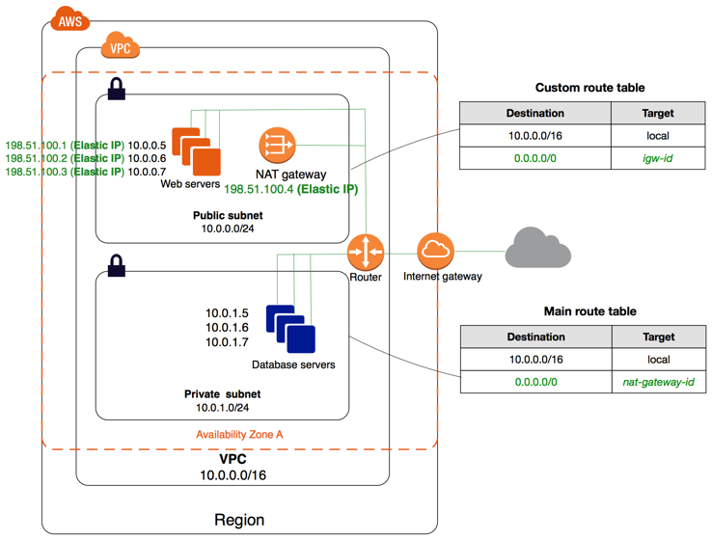

61 | Lambda

結果 |  | Amazon EC2やAmazon RDSなど、VPC内にあるリソースとLambdaで内部通信する場合はVPC内
 |  | への配置が必要となります。

 |  | VPC内に配置する際の注意点（主に５つある）

 |  | LambdaをVPC内に配置すると、Lambda実行時にENI（仮想インターネットインタフェース）が付与され
 |  | ます。 そのために考慮すべき点があります。

 |  | AWSサービスやインターネットと通信する際は、NATゲートウェイ等の設定が必要です。
 |  | VPC内にあるLambda（ENI）にはパブリックIPが付与されないので、外部ネットワークと通信することが
 |  | できません。そのため、VPC内のパブリックサブネットにNATゲートウェイもしくはNATインスタンスを
 |  | 設定します。結果、Lambdaの送信元IP（グローバルIPアドレス）は固定されることになります。

 |  | また、Lambdaに対してセキュリティグループが設定できるようになります。

 |  | EC2/RDS等のVPC内リソースのセキュリティグループにて、Lambdaからのアクセスを許可する必要が
 |  | ある。 設定内容はLambdaのセキュリティグループや、Lambda専用サブネットを作成していたら
 |  | そのサブネットなど、環境により適切な方法で設定します。

62 | Lambda@Edgeとは

結果 |  | Lambda@Edgeとは、CloudFrontの一つで、CloudFrontのエッジサーバーでコードを実行するLambda
 |  | 関数のことである。

 |  | ユーザーにより近いエッジで実行されるため、アプリケーションのパフォーマンスが向上する。

 |  | Cloud FrontのイベントをトリガーとしてLambdaが実行される。

 |  | CloudFrontのイベント
 |  | 1 | ビューワーリクエスト
 |  | 2 | ビューワーレスポンス
 |  | 3 | オリジンリクエスト
 |  | 4 | オリジンレスポンス

 |  | Lambda@EdgeのログはLambda同様CloudWatchLogsに保存されるが、Lambda関数が起動したエッジ
 |  | サーバがあるリージョンのCloudWatchLogsに保存される。

 |  | Lambda＠EdgeにアタッチするIAMロールは、サービスプリンシパル lambda.amazonaws.com と
 |  | edgelambda.amazonaws.com が引き受けることができるロールである必要がある

63 | CloudFrontのフェイルオーバー

結果 |  | 従来は Route 53 の DNS フェイルオーバーと組み合わせるなどの必要があったが、
 |  | CloudFront のみでフェイルオーバーが実装できるようになった。

 |  | CloudFrontの設定方法

 |  | 1 | プライマリとセカンダリーの２つのOriginを作成する。
 |  | 2 | Originグループを作成する。
 |  | 3 | Originグループにプライマリーとセカンダリーの２つのOriginを追加する。
 |  | 4 | Origingを切り替える条件（プライマリーOriginのHttpステータスコード）を指定する。
 |  | 5 | Origin Behaviorを設定する。

64 | CloudFront オリジンアクセスアイデンティティでクロスアカウントなS3オリジンへのアクセスを制限する

結果 |  | CloudFrontを利用したS3コンテンツの配信では、CloudFrontとS3を異なるアカウントで構成できます。

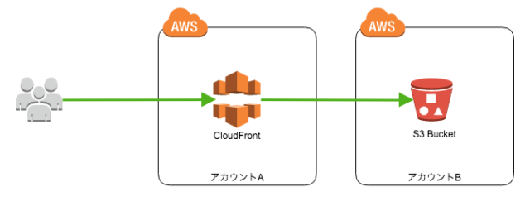

 | このとき、S3オリジンへの直接アクセスを許可せず、必ずCloudFrontを経由させてアクセスさせたい
 | 、ということもあるかと思います。
 | その場合、CloudFrontとS3が同じアカウントにあるケースに加えて一手間がありましたので紹介します。

 | 1 | CloudFrontでOAIを作成する。

 | 2 | CloudFrontでディストリビューションを作成する際に、作成したOAIを指定する。

 | 3 | CloudFrontからS3へのアクセス許可

 |  | S3バケットへのアクセスを制限する場合、CloudFrontからはOrigin Access Identity（OAI）という認証
 |  | 情報を使ってS3へアクセスします。S3バケットはそのOAIに対しアクセス許可を与えることでバケット
 |  | 内のオブジェクトが参照できます。
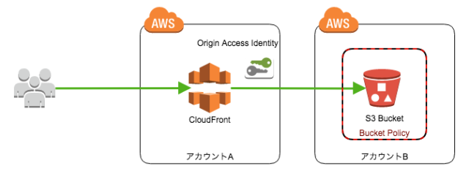

 |  | CloudFrontとS3が同じアカウントにある場合には、CloudFrontのマネジメントコンソールからディス
 |  | トリビューションを作成する際にOAI作成/ポリシー適用を自動で設定することも可能です。
 |  | しかし、クロスアカウントの場合には各アカウントで設定が必要です。

 |  | 例えば、S３の場合などはポリシーに作成したOAIを設定する。

 |  | {
 |  | "Version": "2012-10-17",
 |  | "Id": "PolicyForCloudFrontPrivateContent",
 |  | "Statement": [
 |  | {
 |  | "Sid": " Grant a CloudFront Origin Identity access to support private content",
 |  | "Effect": "Allow",
 |  | "Principal": {
 |  | "CanonicalUser": "xxxxxxxxxxxxxxxxxxxxxxxxxxxxxxxxxxxxxxxxxxxxxx"
 |  | },
 |  | "Action": "s3:GetObject",
 |  | "Resource": "arn:aws:s3:::www.example.com/*"
 |  | }
 |  | ]
 |  | }

65 | EC2インスタンスのプレイスメントグループ

結果 |  | インスタンス間の通信速度を高速化させる機能です。（ネットワーク遅延を減らす機能と覚えて
 |  | おけばOK。）
 |  | 単一AZ内の複数のEC2インスタンスをグループ化し、物理的になるべく近いインスタンスとして
 |  | 起動します。

 |  | なお、複数のAZを跨ぐグルーピングやネットワーク帯域が小さいインスタンスタイプはできない。

 |  | 1 | クラスタープレイスメントグループ |  |  |  |  |  |  |  | 単一AZ内のインスタンスを論理的にグループ化したもの

 |  | 2 | パーティションプレイスメントグループ |  |  |  |  |  |  |  | 論理的なパーティションに分散されているインスタンス
 |  |  |  |  |  |  |  |  |  |  | のグループ

 |  | 3 | スプレッドプレイスメントグループ |  |  |  |  |  |  |  | それぞれ異なるハードウェアに配置されるインスタンス
 |  |  |  |  |  |  |  |  |  |  | のグループ
 |  | インスタンスグループへのインスタンスの追加した場合や、クラスタープレイスメントグループ内に
 |  | 異なるインスタンスタイプを使用すると、「容量エラー」が発生する可能性があります。
 |  | そのため追加するインスタンスタイプを統一し、インスタンス総数を再設定して追加した上で、
 |  | プレイスメントグループを再起動することが必要です。

66 | VPCのDHCPオプション

結果 |  | VPC作成時には、DHCPオプションは自動で設定される。
 |  | VPC内で起動するホスト用のDHCPの設定を変更するには、DHCPオプションを作成して、VPCに
 |  | 紐づける必要がある。

 |  | DHCPオプションの設定項目
 |  | 1 | ドメイン名
 |  |  | ドメインネームサーバー
 |  |  | NTPサーバー
 |  |  | NetBIOSネームサーバー
 |  |  | NetBIOS ノードタイプ

67 | Lambda関数のアクセス権限設定

結果 |  | Lambda関数のアクセス権限設定

 |  | 1 | IAMポリシー (アイデンティティベースのポリシー)

 |  |  | Lambda関数を作るとき、実行ロールとして1個のIAMロールを必ず指定します。
 |  |  | 実行ロールに適用するポリシーをIAMポリシーと呼びます。

 |  |  | 1 | 信頼ポリシー |  |  |  | AWS LambdaにLambda関数の実行をまかせるためのポリシー
 |  |  | 2 | アクセスポリシー |  |  |  | Lambda関数が他のAWSリソースにアクセスすることを許可するための
 |  |  |  |  |  |  |  | ポリシー

 |  | 2 | リソースポリシー (リソースベースのポリシー)

 |  |  | Lambda関数を定義するとき、リソースポリシーの指定は必須ではありません
 |  |  | 指定するには、AWS APIのAddPermissionを使います。

 |  |  | リソースポリシーでは、誰がそのLambda関数を呼び出せるかを定義します。リソースポリシーを
 |  |  | 使うと、Lambda関数を呼び出す主体として、AWSサービスやAWSアカウントを指定できます。

 |  | 3 | IAMポリシーとリソースポリシーの違い

 |  |  | 項目 |  |  | IAMポリシー |  |  |  |  |  |  |  |  | リソースポリシー
 |  |  | リソース |  |  | ポリシー適用対象のリソースのARN |  |  |  |  |  |  |  |  | 同左
 |  |  | アクション |  |  | リソースオペレーション |  |  |  |  |  |  |  |  | 同左
 |  |  | 効果 |  |  | Allow or Deny |  |  |  |  |  |  |  |  | 同左
 |  |  | プリンシパル |  |  | 指定しない |  |  |  |  |  |  |  |  | 権限を受け取りたいエンティティ(サービス、アカウント、ユーザ)

 |  |  | IAMポリシーでは、ポリシー適用対象のユーザやサービスが暗黙的にプリンシパルになります。

 |  | 4 | IAMポリシーとリソースポリシーの使い方

 |  |  | 1 | IAMポリシーの使い方

 |  |  |  | ・IAMポリシーを作成して、ロールに適用する。
 |  |  |  | ・IAMロールにインラインのIAMポリシーを追加する。

 |  |  | 2 | リソースポリシーの使い方

 |  |  |  | リソースポリシーは、Lambda関数に対して直接設定します。
 |  |  |  | AWS CLIでは、aws lambda add-permissionコマンドで作成します。

 |  | 5 | それぞれのポリシーをいつ使用するか？

 |  |  | IAMポリシーは、AWS Lambdaのイベントソースマッピングで、ストリームベースのAWSサービスに
 |  |  | 対してpull型のLambda関数呼び出しをするときに利用します。
 |  |  | AWS LambdaがDynamoDB StreamやKinesis Streamをポーリングして、Lambda関数を呼び出す
 |  |  | 場合が当てはまります。

 |  |  | リソースポリシーは、AWS Lambdaのイベントソースマッピングで、あるAWSサービスからpush型の
 |  |  | Lambda関数呼び出しをするときに利用します。
 |  |  | たとえば、S3、CloudFront、SNSなどからLambda関数を呼び出す場合が当てはまります。

 |  |  | 上記の基本的な方針に加えて、クロスアカウントでLambda関数を呼び出すときは、

68 | CloudFrontでHTTPSを利用

結果 |  | ユーザーとCloudFront間の通信にHTTPSを利用するための、AWS側での設定として次の３つの方法
 |  | をとることができます。

 |  | ■CloudFrontでViewer Protocol Policyとして HTTPS Onlyを設定する。

 |  | ■CloudFrontでViewer Protocol PolicyとしてRedirect HTTP to HTTPSを設定する。

 |  | ■CloudFrontのViewer Protocol Policyの設定でSSL / TLS証明書を利用できる設定にする

69 | ELB

結果 |  | ELBの機能

 |  | ・正常なEC2インスタンスにトラフィックを分散できる。
 |  | ・クライアントへの接続の単一ポイントとして機能する。
 |  | ・１つ以上のアベイラビリティゾーンにまたがる複数のEC2インスタンスの追加または削除をできる。

 |  | ・ELBの利点
 |  |  | ・ELBはフォールトトレラントでアクティビティに監視される分散システムである。
 |  |  | ・マネージドサービスで提供されるため、ロードバランサーの設定の難しかさを抽象化する。
 |  |  | ・ネットワーク上の攻撃に対する防御の最初の行として機能する。
 |  |  | ・復号化と暗号化の作業をオフロード化できる。
 |  |  | ・AutoScallingとの統合が可能で、様々なトラフィックレベルに対応できるバックエンド容量を確保。
 |  |  | ・単一障害店にならないように設計されている。

 |  | ・ELBは、デフォルトでは、各要求を、最小の負荷で登録されたインスタンスに個別にルーティングする。

 |  | ・EC2のヘルスチェック、ELBへの接続・離脱を自動で行う。

 |  | ・ロードバランサーは、リージョン内のAZ間のみで機能する。

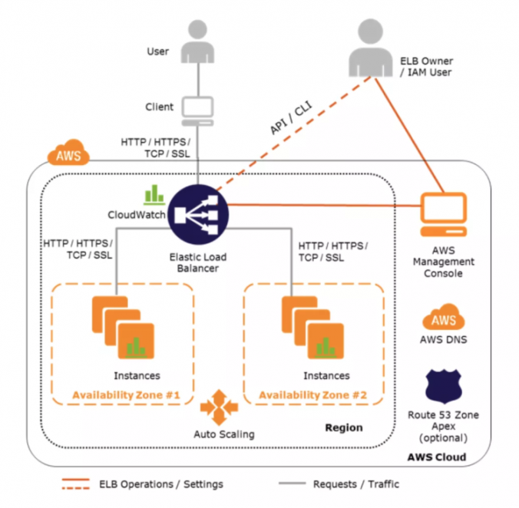

 |  | ELBのポイント

 |  | 1 | スケーリングELB

 |  |  | ・各ELBはデフォルトの容量で割当てられ、構成される。
 |  |  | ・ELBコントローラは、すべての構成を格納し、またロードバランサーを監視し、クライアントの要求
 |  |  | を処理するために使用される容量を管理するサービスです。
 |  |  | ・トラフィックプロファイルが変更されると、コントローラサービスは、ロードバランサーをスケール
 |  |  | して、より多くの要求を処理し、全てのAZに均等にスケーリングする。
 |  |  | ・ELBはスケールアップ・スケールアウトを自動で行い、容量を増加させる。
 |  |  | ・AWS 自体が ELB 容量のスケーリングを処理します。このスケーリングは、ELB がリクエストを
 |  |  | ルーティングする EC2 インスタンスのスケーリングとは異なります。これは自動スケーリングに
 |  |  | よって処理されます

 |  | 2 | 暖気ELB
 |  |  | ・ELBはトラフィックの段階的な増加に最も効果的である。
 |  |  | ただし、フラッシュトラフィックのスパイクが予想される場合や負荷テストを行う場合などは
 |  |  | AWSサポートに連絡して、ロードバランサーに負荷をかけ、スケールアウト・スケールアップ
 |  |  | を事前に行っておく必要がある。

 |  | 3 | DNSの解決
 |  |  | ・ELBはスケールアウトで台数が増えた場合にDNSを更新し、増えたELBのIPアドレスと
 |  |  | ドメインの対応関係を登録する。
 |  |  | ・ELBの名前解決用のDNSレコードには、60秒のタイム・ツー・ライブ（TTL）設定が含まれる。
 |  |  | ・既定では、ELB はクライアントが DNS 解決を実行するときに複数の IP アドレスを返し、
 |  |  | 各 DNS 解決要求に対してランダムにレコードが順序付けられます。
 |  |  | ・クライアントは、容量の増加を利用するために、少なくとも60秒ごとに DNS を再検索することを
 |  |  | お勧めします。

 |  | 4 | ロードバランサーの種類

 |  |  | 1 | インターネットロードバランサー
 |  |  | 2 | 内部ロードバランサー

 |  | 5 | アベイラビリティーゾーン/サブネット
 |  |  | ・ELBを使用すると、サブネットを追加することができるので、それぞれのアベイラビリティゾーン
 |  |  | にロードバランサーノードが作成される。
 |  |  | ・ELB には少なくとも1つのサブネットが接続されている。
 |  |  | ・ELBには、AZごとに１つのサブネットしか接続できません。
 |  |  | ・各サブネットは、少なくとも a/27 ビットマスクを持つ CIDR ブロックを持ち、ELB がバックエンド
 |  |  | インスタンスとの接続を確立するために使用する少なくとも8つの空き IP アドレスを持っている
 |  |  | 必要があります。
 |  |  | ・サブネットはELBからアタッチまたはデタッチすることができ、それに応じてサブネット内の
 |  |  | インスタンスへの要求の送信を開始または停止します。

 |  | 6 | SSLネゴシエーションの構成

 |  |  | ・HTTPS ロードバランサーの場合、ELB では、セキュリティポリシーと呼ばれるセキュアソケット
 |  |  | レイヤー (SSL) ネゴシエーション構成を使用して、クライアントとロードバランサー間の SSL 接続
 |  |  | をネゴシエートします。
 |  |  | ・セキュリティポリシーは、SSL プロトコル、SSL 暗号、およびサーバーの順序設定オプションを
 |  |  | 組み合わせたものです。

 |  | 7 | ヘルスチェック

 |  |  | ・ロードバランサーは、インスタンスの状態に関わらず全てのインスタンスでヘルスチェックを行う。
 |  |  | ・ロードバランサーは、EC2インスタンスの可用性を検出するためにヘルスチェックを実行し、
 |  |  | ロードバランサーは定期的にpingを送信し、接続を試行するか、EC2インスタンスにヘルスチェック
 |  |  | 要求を送信します。
 |  |  | ・ヘルスチェックの結果は、InService(正常）、OutService(異常）になります。
 |  |  | ・ロードバランサーは、ping プロトコル、ping ポート、および ping パスごとに・間隔秒で、
 |  |  | 登録されている各インスタンスに要求を送信します。
 |  |  | ・ロードバランサーは、正常な EC2 インスタンスに要求を送信し、正常でないインスタンスへの
 |  |  | 要求のルーティングを停止します。

 |  | 8 | リスナー

 |  |  | ・リスナーはクライアントからの接続要求をチェックするプロセス。
 |  |  | ・リスナーはクライアントから受け付けるプロトコルとポート、バックエンドに要求するプロトコルと
 |  |  | ポートで構成される。
 |  |  | ・リスナーはHTTP、HTTPS、SSL、TCPプロトコルをサポートする。
 |  |  | ・HTTPSまたはSSL接続にはX.509証明書が必要であり、ロードバランサーは証明書を使用して
 |  |  | 接続を終了し、クライアントからの要求を復号してバックエンドインスタンスに送信します。
 |  |  | ・バックエンドにHTTPS/SSL接続する場合は、バックエンドインスタンスでSSLを設定する必要
 |  |  | がある。
 |  |  | ・ELB HTTPSリスナーはクライアント側SSL証明書をサポートしていない。

 |  | 9 | アイドル接続タイムアウト

 |  |  | ・クライアントからの要求毎に２つの接続が保持される。 １つはクライアントとの接続に使用され、
 |  |  | もう一方の接続はバックエンドとの接続に使用される。
 |  |  | ・各接続ごとにロードバランサーはアイドルタイム時間を管理し、アイドルタイム時間経過後に
 |  |  | 接続を閉じる。
 |  |  | ・ファイルアップロードなど長時間の操作では、接続のアイドルタイムアウト時間の設定を調整
 |  |  | して、長い操作が完了するまでの時間を確保する必要があります。

 |  | 10 | X-Forwarded Header と プロキシ―プロトコルのサポート

 |  |  | ・バックエンドサーバーは、クライアントとロードバランサー間で使用されるIPアドレス、プロトコル、
 |  |  | ポートの情報を知らない。 そのため、ELBはX-Forwarded Headerをサポートし、バックエンドが
 |  |  | クライアントの情報を知る手段を提供している。

 |  |  |  | X-Forwarded-For
 |  |  |  | X-Forwarded-Proto
 |  |  |  | X-Forwarded-Port

 |  |  | ・X-Forwarded-Forとは、HTTPヘッダフィールドの1つであり、ロードバランサなどの機器を経由して
 |  |  | Webサーバに接続するクライアントの送信元IPアドレスを特定する際のデファクトスタンダードです。

 |  |  | ・プロキシプロトコルは、接続が要求された宛先への接続を要求するソースから接続情報を運ぶ
 |  |  | ために使用されるインターネットプロトコルです。
 |  |  | ・ELB は、送信元 IP アドレス、宛先 IP アドレス、ポート番号などの接続情報を持つ、人間が
 |  |  | 判読できるヘッダー形式を使用するプロキシプロトコルバージョン1を使用します。

 |  | 11 | クロスゾーン

 |  |  | ・デフォルトでは、ELBは受信可能な可用性ゾーン全体に着信要求を均等に配信します。
 |  |  | AZ-a に5つのインスタンスがあり、AZ-b に2つのインスタンスがある場合、負荷はそれぞれの
 |  |  | AZ に50％ ずつ分散されます。
 |  |  | ・クロスゾーン負荷分散を有効にすると、ELB は、AZ に関係なく、すべてのバックエンド
 |  |  | インスタンスに対して、受信要求を均等に分散できます。
 |  |  | ・クロスゾーンロードバランサーを使用すると、各アベイラビリティーゾーンで同等の数のバック
 |  |  | エンドインスタンスを維持する必要性が軽減され、1つ以上のバックエンドインスタンスの損失を
 |  |  | 処理するアプリケーションの機能が向上します。
 |  |  | ・フォールトトレランスを向上させるために、各アベイラビリティーゾーンでほぼ同等の数の
 |  |  | インスタンスを維持することをお勧めします。

 |  | 12 | 接続ドレイン

 |  |  | ・デフォルトでは、ELBはEC2インスタンの異常を検知した場合はすぐに接続を終了します。
 |  |  | ・接続ドレインは、EC2インスタンスの異常を検知しても、接続をすぐに閉じるのではなく、
 |  |  | 最大時間（１～3,600秒、デフォルト300秒）だけ接続を有効に保つことができます。

 |  | 13 | スティッキー・セッション (セッションアフィニティ)

 |  |  | ・ELB は、ユーザーのセッションをインスタンスにバインドし、すべての要求を同じインスタンスに
 |  |  | 送信できるようにする、スティッキーセッション機能 (セッションアフィニティとも呼ばれます) を使用
 |  |  | するように構成できます。
 |  |  | ・スティッキー・セッションは、アプリケーションのセッションクッキー (存在する場合)、またはELB
 |  |  | によって作成されたAWSALBという名前のcookieによって制御される期間の間残ります。
 |  |  | ・デフォルトでは、ELB のスティッキー・セッションは無効になっています。
 |  |  | ・スティッキー・セッションは、ターゲットグループの属性（維持設定）に対して設定する。

 |  | 14 | 要件

 |  |  | ・HTTP/HTTPSロードバランサー
 |  |  | ・SSLトラフィックはELBで終了する必要があります。 ELBは、HTTPクッキーを利用することに
 |  |  | よって、HTTP/HTTPSリスナー上のセッション・ステッキ―性を実現します。 SSLトラフィックが
 |  |  | ELB上で終了せず、バックエンドインスタンスで終了した場合は、ELBはHTTPヘッダーの可視性
 |  |  | を持たないため、渡されるHTTPヘッダーを設定または読み取ることができません。
 |  |  | ・各アベイラビリティーゾーン内の少なくとも1つの正常なインスタンス。

 |  | 15 | 持続時間ベースのセッションのスティッキー性

 |  |  | ・ロードバランサーが要求を受信すると、最初にこの cookie が要求に存在するかどうかが確認
 |  |  | されます。その場合、要求は cookie で指定されたインスタンスに送信されます。
 |  |  | ・cookie が存在しない場合、ELB は既存の負荷分散アルゴリズムに基づいてインスタンスを選択
 |  |  | し、そのインスタンスに対して同じユーザーからの後続の要求をバインドするための応答に
 |  |  | cookie が挿入されます。
 |  |  | ・スティッキーのポリシー構成では、cookie の有効期限が定義され、各 cookie の有効期間が
 |  |  | 決まります。cookie は、期間の有効期限が切れると自動的に更新されます。

 |  | 16 | プラットフォームタイプごとの個別のSSL証明書を割り当てるには

 |  |  | 個別のELBを作成することが最適なオプションとなる。
 |  |  | これによりプラットフォームタイプに基づいて負荷を均等に分散することができます。
 |  |  | また、独自のスティッキーセッションとSSL終了ロジックを処理するように各ELBを構成できるため、
 |  |  | 管理も容易にできます。

 |  | 17 | ELBの種類

 |  |  | ELBには、NLB、CLB、ALBの3種類がある。

 |  |  | NLB（Network Load Balancer) |  |  |  |  |  |  |  |  | L4 NATロードバランサー
 |  |  |  |  |  |  |  |  |  |  |  | TCPに対応

 |  |  | ALB(Application Load Balancer) |  |  |  |  |  |  |  |  | L7リバースプロキシ―
 |  |  |  |  |  |  |  |  |  |  |  | HTTP/HTTPSに対応（TCPに非対応）

 |  |  | CLB(Classic Load Balancer) |  |  |  |  |  |  |  |  | L4/L7リバースプロキシ―
 |  |  |  |  |  |  |  |  |  |  |  | TCP/SSL/HTTP/HTTPSに対応

 |  |  | 〇特徴
 |  |  | 1 | 通信経路
 |  |  |  | ALB |  | リバースプロキシ―のため、行きも帰りもロードバランサーを経由する。
 |  |  |  | CLB |  | リバースプロキシ―のため、行きも帰りもロードバランサーを経由する。
 |  |  |  | NLB |  | NATのため、宛先IPをクライアントのIPアドレスに変換するため、帰りは
 |  |  |  |  |  | ロードバランサーを経由しない。

 |  |  | 2 | アクセス制御
 |  |  |  | ALB |  | セキュリティグループによるアクセス制限が可能。
 |  |  |  | CLB |  | ポートでのアクセス制限が可能
 |  |  |  | NLB |  | セキュリティグループによるアクセス制限ができないため、NLBのバック側の
 |  |  |  |  |  | インスタンスなどでセキュリティグループで制限する必要がある。

 |  |  | 3 | IPアドレス
 |  |  |  | ALB |  | IPアドレスが可変なためDNSの利用が必要
 |  |  |  | CLB |  | IPアドレスが可変なためDNSの利用が必要
 |  |  |  | NLB |  | 固定IPアドレスであること（EIPも利用可）。

 |  |  | 4 | アクセスログ
 |  |  |  | ALB |  | アクセスログの出力に対応
 |  |  |  | CLB |  | アクセスログの出力に対応
 |  |  |  | NLB |  | アクセスログの出力に非対応

 |  | ELBのサポートプロトコル
 |  |  |  |  |  |  |  | ALB |  | NLB |  | CLB
 |  |  | 1 | HTTP |  |  |  | 〇 |  | 〇 |  | 〇
 |  |  | 2 | HTTPS |  |  |  | 〇 |  | 〇 |  | 〇
 |  |  | 3 | TCP |  |  |  |  |  | 〇 |  | 〇
 |  |  | 4 | SSL |  |  |  | 〇 |  | 〇 |  | 〇

 |  |  | ※ | アプリケーションがカスタムアプリケーションであり、標準のHTTPアプリケーションでは
 |  |  |  | ない場合はTCPで接続すること。

 | Classic Load Balancerのメトリックス

 | 1 | BackendConnectionErrors |  |  |  |  |  |  | ロードバランサーと登録されたインスタンス間で正常に確立
 |  |  |  |  |  |  |  |  | されなかった接続数。

 | 2 | DesyncMitigationMode_NonCompliant_Request_Count |  |  |  |  |  |  |  |  |  |  |  | [HTTP リスナー] RFC 7230 に準拠していない
 |  |  |  |  |  |  |  |  |  |  |  |  |  | リクエストの数。

 | 3 | HealthyHostCount |  |  |  |  |  |  | ロードバランサーに登録された、正常なインスタンスの数。
 |  | UnHealthyHostCount |  |  |  |  |  |  | ロードバランサーに登録された、異常なインスタンスの数。

 | 4 | HTTPCode_Backend_2XX |  |  |  |  |  |  | [HTTP リスナー] 登録されたインスタンスによって生成された
 |  | HTTPCode_Backend_3XX |  |  |  |  |  |  | HTTP 応答コードの数。
 |  | HTTPCode_Backend_4XX |  |  |  |  |  |  | この数には、ロードバランサーによって生成される応答コードは
 |  | HTTPCode_Backend_5XX |  |  |  |  |  |  | 含まれません。

 | 5 | HTTPCode_ELB_4XX |  |  |  |  |  |  | [HTTP リスナー] ロードバランサーで生成される HTTP 4XX
 |  |  |  |  |  |  |  |  | クライアントのエラーコードの数。
 |  |  |  |  |  |  |  |  | リクエストの形式が不正な場合、または不完全な場合は、
 |  |  |  |  |  |  |  |  | クライアントエラーが生成されます。

 | 6 | HTTPCode_ELB_5XX |  |  |  |  |  |  | [HTTP リスナー] ロードバランサーで生成される HTTP 5XX サーバー
 |  |  |  |  |  |  |  |  | のエラーコードの数。

 | 7 | Latency |  |  |  |  |  |  | (HTTP リスナーの場合) ロードバランサーが登録済みインスタンスに
 |  |  |  |  |  |  |  |  | リクエストを送信した時点から、そのインスタンスが応答ヘッダーの
 |  |  |  |  |  |  |  |  | 送信を開始した時点までの合計経過時間 (秒単位)。
 |  |  |  |  |  |  |  |  | [TCP リスナー] ロードバランサーが、登録済みインスタンスへの
 |  |  |  |  |  |  |  |  | 接続を正常に確立するまでの合計経過時間 (秒)。

 | 8 | RequestCount |  |  |  |  |  |  | 指定された間隔 (1 分または 5 分) の間に完了したリクエストの数、
 |  |  |  |  |  |  |  |  | または接続の数。

 | 9 | SpilloverCount |  |  |  |  |  |  | サージキューがいっぱいなため、拒否されたリクエストの総数。

70 | Route53

結果 |  | ・ALIASレコードは、Route 53の内部で扱う特殊なタイプで、外から見たら単なるAレコードに見えます。
 |  | （各AWSプロダクトで利用するDNS名専用の、CNAMEレコード風の挙動を実現するレコード）

 |  | 〇CNAMEレコード vs ALIASレコード

 |  | ・例えば、ELBにはmyLB-1234567890.us-east-1.elb.amazonaws.comのようなDNS前が付いています。
 |  | 通常www.example.comへのアクセスをこのELBに向けたい場合は、example.comの権威DNSに対して、
 |  | wwwのCNAMEレコードにmyLB-1234567890.us-east-1.elb.amazonaws.comを設定、といったことを
 |  | します。Route 53でもこの設定はもちろん可能です。

 |  | ・しかし、ここでALIASレコードを利用することも可能です。 つまりwwwのALIASレコードに
 |  | myLB-1234567890.us-east-1.elb.amazonaws.com (Z3DZXE0Q79N41H)を設定するのです。
 |  | 末尾のカッコ内の文字列は別途説明。

 |  | ・同じことができるなら、標準的なCNAMEで良いじゃないか、と思うかもしれません。しかし、ALIAS
 |  | レコードにはいくつか重要なメリットがあります。

 |  | パフォーマンスが良い
 |  | ①CNAMEレコードを利用した場合
 |  | まずexample1.***をDNSに問い合わせるとawseb-***-1110552124.ap-southeast-2.elb.amazonaws.com
 |  | が返り、これをさらにDNSに問い合わせた結果として**.**.**.183を得ます。つまり、DNSクエリが2回
 |  | 発生します。
 |  | ②ALIASレコードを利用した場合
 |  | ・example1.***から直接**.**.**.183を得ますので、DNSクエリが1回で済みます。50%削減です

 |  | ※CNAMEではなくてALIASが使えるところでは、必ずALIASを使うべし。この一言に尽きます。

 |  | 〇プライベートホストゾーン

 |  | Amazon VPCサービスで作成する１つ以上のVPC内のドメインとそのサブドメインに対するDNS
 |  | リクエストへのAmazon Route 53の応答方法に関する情報を保持するコンテナです。

 |  | プライベートホストゾーンの設定は以下の通りです。

 |  | 1 | example.com などのプライベートホストゾーンを作成して、そのホストゾーンに関連付ける
 |  |  | VPCを指定する。
 |  | 2 | VPC内およびVPC間でドメインとサブドメインのDNSクエリにRoute 53が応答する方法を
 |  |  | 決定するホストゾーンにレコードを作成する。
 |  | 3 | VPCにあるenableDnsHostNamesとenableDnsSupportをTrueに変更します。
 |  | 4 | アプリケーションがdb.example.comへのDNSクエリを送信すると、Route 53は対応する
 |  |  | IPアドレスを返します。 また、アプリケーションは、example.com プライベートホストゾーン
 |  |  | に関連付けたいずれかの VPC で EC2 インスタンス上で実行している必要があります。

 |  | ● | ルーティングポリシー

 |  | 1 | シンプルルーティング |  |  |  |  | トラフィックをウェブサーバーなどの 1 つのリソースのみに
 |  |  |  |  |  |  |  | ルーティングする場合に使用します。

 |  | 2 | 加重 |  |  |  |  | 同じジョブを実行する複数のリソースがあり、各リソース
 |  |  |  |  |  |  |  | (例: 2 つ以上の EC2) へのトラフィックの割合を指定する場合に使用します。

 |  | 3 | 位置情報 |  |  |  |  | ユーザーの場所に基づいてトラフィックをルーティングする場合に
 |  |  |  |  |  |  |  | 使用します。

 |  | 4 | レイテンシー |  |  |  |  | 複数の AWS リージョンにリソースがあり、レイテンシーが最適なリージョン
 |  |  |  |  |  |  |  | にトラフィックをルーティングする場合に使用します。

 |  | 5 | フェイルオーバー |  |  |  |  | あるリソースが正常な場合にはそのリソースにトラフィックをルーティングし、
 |  |  |  |  |  |  |  | そのリソースに異常がある場合には別のリソースにトラフィックを
 |  |  |  |  |  |  |  | ルーティングするときに使用します。

 |  | 6 | 複数値回答 |  |  |  |  | Route 53 が DNS のクエリに対し、ランダムに選択された最大 8 つの
 |  |  |  |  |  |  |  | 正常なレコードを返すようにする場合に使用します。

71 | VPC CIDRの拡張

結果 |  | この新機能により、一度作成したVPCのCIDRは変更できないという常識はなくなりました。
 |  | また、この新機能によりVPCがスケール可能となりますので、EC2/RDS/ELBといったVPC内リリース
 |  | が想定以上に拡張していくケースにも対応できるようになり、事前に巨大なCIDRを作成するという
 |  | 必要もなくなりました。

 |  | VPC作成時に割り当てるCIDRをプライマリCIDRとよび、後から拡張するCIDRをセカンダリCIDRと
 |  | 呼びます。

 |  | セカンダリCIDRが追加されると、そのCIDRがルートテーブルに自動的に追加されます。そして、
 |  | セカンダリCIDRの範囲内で新たなサブネットを作成することができるようになります。

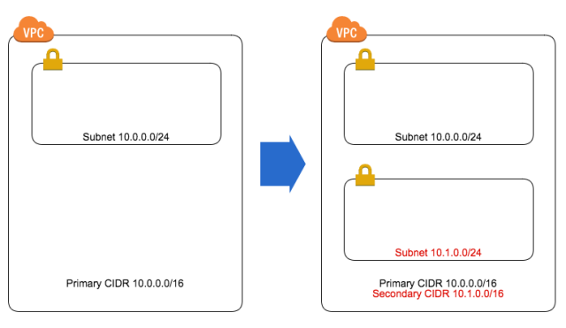

 |  | 〇拡張の制限事項

 |  | ・追加可能なCIDRのサイズは、/28から/16の間です。
 |  | ・すでに割り当てているCIDRと重複する範囲で割り当てはできません。 また、ピアリング接続がある
 |  | VPCの場合、ピアリングしたVPCと重複するCIDRは割り当てできません。
 |  | ・プライマリCIDRの範囲によって、割り当て可能なセカンダリCIDRの範囲は制限されます。
 |  | ＜例＞プライマリCIDRの範囲が10.0.0.0/8の場合、
 |  | ・172.16.0.0/12および192.168.0.0/16の範囲は割り当てできません。
 |  | （他のRFC 1918の範囲は追加不可）
 |  | ・プライマリCIDRが10.0.0.0/15の範囲内にある場合、10.0.0.0/16の範囲のCIDRブロックは
 |  | 追加できません。
 |  | ・198.19.0.0/16の範囲のCIDRブロックは追加できません。

72 | EBSの暗号化

結果 |  | EBSを暗号化する方法として以下がある。

 |  | 1 | ボリューム作成段階で指定する。
 |  | 2 | ボリューム作成後はスナップショットを取得してから、再作成で暗号化する必要がある
 |  | 3 | サードパーティ製品などでEBSボリュームに保存する前に暗号化する。
 |  | ※ユーザー属性としてEBSの暗号化を必ず行うように設定することができる。

73 | AWS Service Catalog

結果 |  | AWS Service Catalogは組織としてのガバナンスが適用された製品を、AWS利用者であるユーザー
 |  | 部門が早く簡単に立ち上げる事ができるサービスです。

 |  | Service Catalogは、CloudFormationテンプレートを[製品]としてインポートする事が出来ます。

 |  | CloudFormationテンプレートには、多くのAWSサービスの構成情報を記載できます。
 |  | これにより、スタンプを押すように統一的な環境を作成する事が出来ます。

 |  | 管理部門は製品とその設定をポートフォリオとして登録します。 マスタAMIの更新やNW設定等の
 |  | 変更があった場合は、新しいバージョンとして製品を登録します。

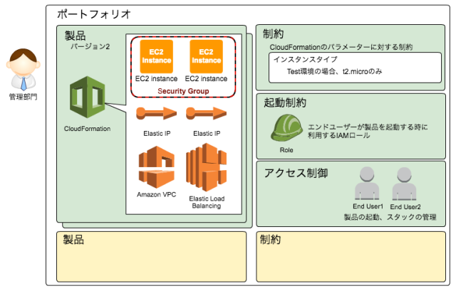

 |  | ユーザー部門はポートフォリオから、必要な製品をバージョンで指定して起動します。
 |  | 製品はCloudFormationのテンプレートとして作成されます。

 |  | これにより、管理部門・ユーザー部門に利点があります。

 |  | ユーザー部門は、製品を起動するだけで環境を構築するメリットがあります。
 |  | 管理部門は、インスタンスタイプなど一定の制限を設けながら製品の起動や削除をユーザーに
 |  | 任せることができます。
 |  | さらに、インスタンスの命名規則やセキュリティグループのルールや適用方法など、統一的な環境を
 |  | 作成できます。

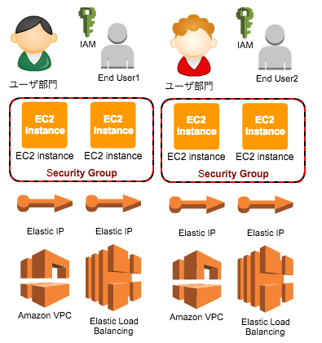

 |  | CloudFormationを単体で使用する場合には、AWSリソースを作成する権限が必要がですが、Service
 |  | Catalogでは、起動制約を使うことで権限がなくても環境を作成することができます。
 |  | ただし、ユーザー部門が利用するIAMユーザーにはServiceCatalogを利用する権限を付与します。
 |  | AWSリソースを作成する権限は、Service Catalogに割り当てられたIAMロールが引き受けます。

 |  | ●ServiceCatalogを使った運用

 |  | 〇管理部門で行う作業

 |  | ① | AWSアカウントの作成

 |  | ・ユーザー部門はプロジェクト毎にAWSアカウントを発行するものとします。
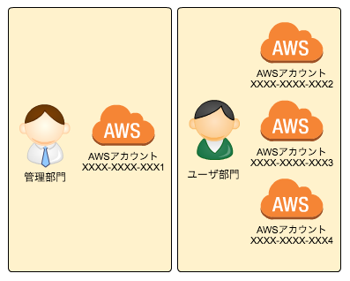

 |  | ② | マスターAMIの作成

 |  |  | 管理部門はEC2をローンチしソフトウェアをセットアップします。
 |  |  | セットアップが完了したらマスタAMIを作成し、ユーザー部門のAWSアカウントに共有します。

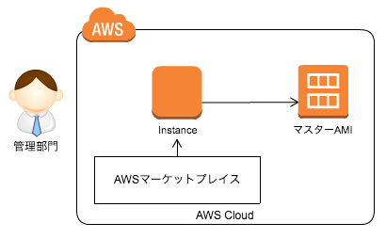

 |  | ③ | CloudFormationテンプレートの作成

 |  |  | CloudFormationテンプレートを作成します。
 |  |  | テンプレート中のEC2インスタンス（AWS::EC2::Instanceリソース）では、マスタAMIを指定します。

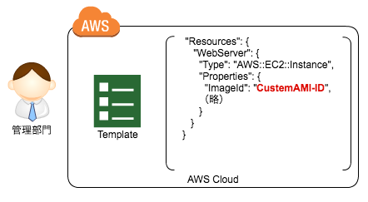

 |  | ④ | ポートフォリオの作成

 |  |  | AWSマネージメントコンソールから、Service Catalog画面にアクセスします。
 |  |  | [ポートフォリオの作成]を選択し、Web Server製品を登録するWeb Systemsというポートフォリオ
 |  |  | を作成しました。

 |  |  |  | ポートフォリオ名 |  |  |  |  |  | Web Systems
 |  |  |  | 説明 |  |  |  |  |  | （空欄）
 |  |  |  | 所有者 |  |  |  |  |  | 情報管理部

 |  | ⑤ | 新しい製品のアップロード

 |  |  | 作成したポートフォリオを選択し、[新しい製品のアップロード]を選択します。
 |  |  | 先ほど作成したポートフォリオWeb SystemsにWebServers ELB, 2 Instancesという製品をアップ
 |  |  | ロードします。

 |  |  |  | 製品名 |  |  |  |  |  | WebServers ELB, 2 Instances
 |  |  |  | 短い説明 |  |  |  |  |  | AmazonLinux,Apache
 |  |  |  | 説明 |  |  |  |  |  | AmazonLinux,Apache
 |  |  |  | 提供元 |  |  |  |  |  | 情報管理部
 |  |  |  | ベンダー |  |  |  |  |  | （空欄）

 |  |  | 製品のサポート情報を入力します。
 |  |  | 製品ページをwiki等で準備している場合は、サポートリンクが活躍しそうです。

 |  |  |  | 連絡先 E メール |  |  |  |  |  | （空欄）
 |  |  |  | サポートリンク |  |  |  |  |  | （空欄）
 |  |  |  | サポートの説明 |  |  |  |  |  | （空欄）

 |  |  | CloudFormationテンプレートをアップロードまたは、s3にアップロードした際のパスを指定します。

 |  |  | バージョンはフリーフォーマットで指定します。

 |  |  |  | テンプレートの選択 |  |  |  |  |  | テンプレートのアップロード/s3 URLの指定
 |  |  |  | バージョンタイトル |  |  |  |  |  | v1.0
 |  |  |  | 説明 |  |  |  |  |  | BASE Version

 |  | ⑥ | インスタンスタイプの制約

 |  |  | 指定できるインスタンスタイプを制限します。

 |  |  | CloudFormationでは、環境作成時にParameters部に記載された内容を指定する事が出来ます。

 |  |  | 検証用のテンプレートでは、インスタンスタイプを指定するWebServerInstanceTypeを記載しました。

 |  |  |  | {
 |  |  |  | "Parameters": {
 |  |  |  | "WebServerInstanceType": {
 |  |  |  | "Description": "",
 |  |  |  | "Type": "String"
 |  |  |  | }
 |  |  |  | }
 |  |  |  | }

 |  |  | [制約の追加]を選択し、製品WebServers ELB, 2 Instancesとタイプ:テンプレートを選択します。

 |  |  | ServiceCatalogの制約機能では、テンプレート形式で制約を設定することが出来ます。
 |  |  | WebServerInstanceTypeの値をt2.nanoとt2.microのみに制限しました。

 |  |  |  | {
 |  |  |  | "Rules": {
 |  |  |  | "Rule1": {
 |  |  |  | "Assertions": [
 |  |  |  | {
 |  |  |  | "Assert": {
 |  |  |  | "Fn::Contains": [
 |  |  |  | [
 |  |  |  | "t2.nano",
 |  |  |  | "t2.micro"
 |  |  |  | ],
 |  |  |  | {
 |  |  |  | "Ref": "WebServerInstanceType"
 |  |  |  | }
 |  |  |  | ]
 |  |  |  | },
 |  |  |  | "AssertDescription": "Instance type should be either t2.nano or t2.micro"
 |  |  |  | }
 |  |  |  | ]
 |  |  |  | }
 |  |  |  | }
 |  |  |  | }

 |  | ⑦ | 他のAWSアカウントとの共有

 |  |  | 製品を別のAWSアカウントのユーザーが利用できるようにするには、ポートフォリオを該当の
 |  |  | AWSアカウントに共有します。

 |  |  | アカウントの追加を選択し、共有するAWSアカウントIDを指定します。

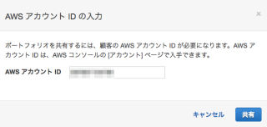

 |  |  | ポートフォリオをインポートするための、URLが表示されます。
 |  |  | URLは後ほど使うため、控えておきます。

 |  |  | 管理部門のアカウントで行う作業は以上です。

 |  | 〇ユーザー部門で行う作業（共有された側の作業）

 |  | ① | 共有されたポートフォリオの確認

 |  |  | 共有された側（ユーザー部門のアカウント）ではAWSマネジメントコンソールにログインし、
 |  |  | インポートURLにアクセスします。

 |  |  | 一度インポートしてしまえば、以降は[インポートされたポートフォリオ]から、確認出来ます。

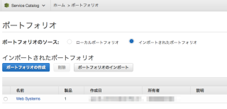

 |  |  | 製品と製品バージョン、テンプレートの制約は継承されます。

 |  | ② | アクセス許可

 |  |  | 製品を起動する権限を与えます。

 |  |  | [ユーザー、グループ、またはロールの追加]を選択します。

 |  |  | 検証では、Administratorsグループを選択しました。
 |  |  | 起動制約を使えば、最小限の権限を持ったユーザーやグループを指定出来ます。

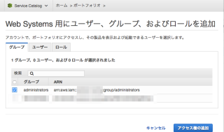

 |  | ③ | 製品の起動

 |  |  | AdministratorsグループのユーザでService Catalogコンソールに接続します。
 |  |  | [Service Catalog]＞[エンドユーザー]を選択します。

 |  | ④ | 製品を選択し、[製品の起動]を選択します。

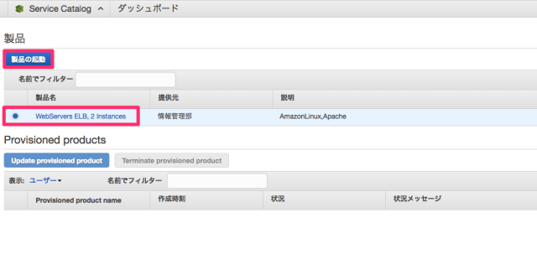

 |  |  | Provisioned productでは、スタック名を入力します。
 |  |  | 製品バージョンを指定し、次へを選択します。

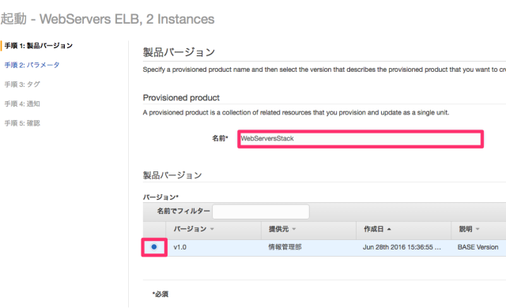

 |  |  | CloudFormationのパラメーター入力に移ります。

 |  |  | インスタンスタイプにt2.nano、t2.micro以外を入力すると、エラーになります。
 |  |  | 制約が効いている事がわかります。

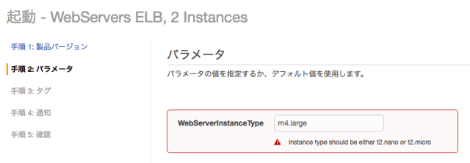

 |  |  | タグと通知については、デフォルトのままとしました。[作成する]を選択すると、製品が作成されます。

 |  | ⑤ | 製品の確認

 |  |  | Provisioned productsにて、利用可能になるのを待ちます。

 |  |  | Provisioned product details画面では、CloudFormationのOutputを確認出来ます。

 |  |  | 作成された環境情報（インスタンスIDやElastic IPアドレス等）を確認する事が出来ます。

 |  | ●バージョン管理

 |  | 製品のバージョンアップを行う手順を確認しましょう。

 |  | ① | CloudFormationテンプレートのアップデート

 |  |  | マスタAMIの更新やVPC設定など更新が必要になった場合、CloudFormationテンプレートを更新
 |  |  | します。

 |  | ② | 新しいバージョンの登録

 |  |  | 管理部門のアカウントで、テンプレートを新しいバージョンとして登録します。

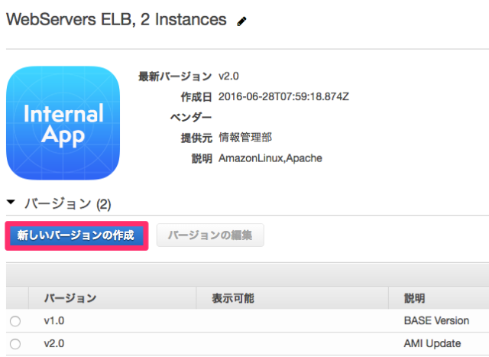

 |  |  | ユーザー部門のアカウントでポートフォリオを確認すると、新しいバージョンの製品を確認出来ます。

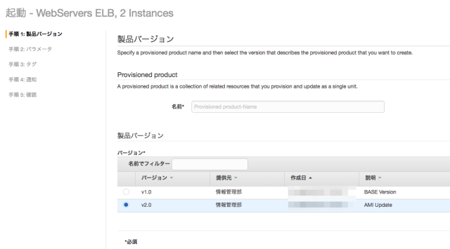

74 | 職務機能のAWS管理ポリシー

結果 |  | 職務機能のAWS管理ポリシーとは、IT業界の一般的な職務機能と密接に連携するように設計された
 |  | ポリシーである。

 |  | 職務機能のAWS管理ポリシーは、任意のグループ・ユーザー・ロールに関連付けることができる。

 |  | 職務機能のAWS管理ポリシー

 |  | ① | 管理者 |  |  | AdministratorAccess

 |  |  | このユーザーはフルアクセスが許可され、AWSのあらゆるサービス
 |  |  | およびリソースにアクセスできる。
 |  |  | このポリシーでは、アカウントの AWS のすべてのサービスおよびリソースに対するすべての
 |  |  | アクションを許可します。

 |  | ② | Billing（料金） |  |  | Billing

 |  |  | このユーザーは請求情報の確認、支払いの設定、支払いの承認を行う。
 |  |  | このポリシーでは、請求、コスト、支払い方法、予算、レポートを管理するためのフルアクセス許可
 |  |  | を付与します。

 |  | ③ | DB管理者 |  |  | DatabaseAdministrator

 |  |  | このユーザーは AWS クラウドのデータベースのセットアップ、設定、メンテナンスを行います。
 |  |  | このポリシーでは、データベースの作成、設定、メンテナンスを行うためのアクセス許可を付与します。

 |  | ④ | データサイエンティスト |  |  |  |  |  | DataScientist

 |  |  | このユーザはHadoopジョブおよびクエリを実行します。
 |  |  | このポリシーでは、Amazon EMR クラスターでクエリを作成、管理、実行し、Amazon QuickSight
 |  |  | などのツールでデータを分析するアクセス許可を付与します。
 |  |  | このポリシーには、追加のデータサイエンティストサービス (AWS Data Pipeline、Amazon EC2、
 |  |  | Amazon Kinesis、Amazon Machine Learning、Amazon SageMaker など) へのアクセスが含
 |  |  | まれます。

 |  | ⑤ | 開発者パワーユーザー |  |  |  |  |  | PowerUserAccess

 |  |  | このユーザーはアプリケーション開発タスクを実行し、AWS 対応アプリケーションの開発を
 |  |  | サポートするリソースとサービスを作成および設定できます。

 |  |  | このポリシーの最初のステートメントでは、NotAction 要素を使用して、すべての AWS サービスの
 |  |  | すべてのアクションと、すべてのリソース (AWS Identity and Access Management および
 |  |  | AWS Organizations を除く) のすべてのアクションを許可します。
 |  |  | 2 つめのステートメントでは、サービスにリンクされたロールを作成する IAM アクセス許可を付与
 |  |  | します。
 |  |  | これは、別のサービスのリソース (Amazon S3 バケットなど) にアクセスしなければならない
 |  |  | サービスに必要です。
 |  |  | また、ユーザーの組織に関する情報 (マスターアカウントの E メールや組織の制限など) を表示
 |  |  | する 組織 アクセス許可を付与します。

 |  | ⑥ | ネットワーク管理者 |  |  |  |  | NetworkAdministrator

 |  |  | このユーザーは AWS; ネットワークリソースの設定とメンテナンスを担当します

 |  |  | このポリシーでは、Auto Scaling、Amazon EC2、AWS Direct Connect、Route 53、Amazon
 |  |  | CloudFront、Elastic Load Balancing、AWS Elastic Beanstalk、Amazon SNS、CloudWatch、
 |  |  | CloudWatch Logs、Amazon S3、IAM、Amazon Virtual Private Cloud のネットワークリソースの
 |  |  | 作成とメンテナンスを行うアクセス許可を付与します

 |  | ⑦ | セキュリティ監査人 |  |  |  |  | SecurityAudit

 |  |  | このユーザーはセキュリティ要件の遵守についてアカウントをモニタリングします。
 |  |  | このユーザーは、潜在的なセキュリティ侵害や悪意のある行為を調査するためのログおよび
 |  |  | イベントにアクセスできます。

 |  |  | このポリシーでは、AWS の多数のサービスの設定データを表示し、それらのログを確認する
 |  |  | アクセス許可を付与します。

 |  | ⑧ | サポートユーザー |  |  |  |  | SuportUser

 |  |  | このユーザーは AWS サポートに連絡し、サポートケースを作成して、既存のケースの状態を
 |  |  | 確認します。

 |  |  | このポリシーでは、AWS サポートケースを作成および更新するアクセス許可を付与します。

 |  | ⑨ | システム管理者 |  |  |  |  | SystemAdministrator

 |  |  | このユーザーは開発運用リソースのセットアップおよびメンテナンスを行います。

 |  | ⑩ | 閲覧専用ユーザー |  |  |  |  | ViewOnlyAccess

 |  |  | このユーザーは、すべてのサービスにわたるアカウントの AWS リソースや基本のメタデータの
 |  |  | リストを表示できます。
 |  |  | このユーザーは、クォータを超えるリソースコンテンツやメタデータを読み取ることや、リソース情報
 |  |  | をリスト表示することはできません。

 |  |  | このポリシーでは、ほとんどの AWS サービスのリソースに対する List*、Describe*、Get*、
 |  |  | View*、および Lookup* アクセス許可を付与します。

75 | Bastion(踏み台）サーバーの構築 Windows編

結果 |  | Windowsの場合は、EC2を立ててRDゲートウェイを構築します。RDゲートウェイを利用することで、
 |  | VPN接続を設定しなくても、WindowsへのリモートデスクトップはHTTPS経由で接続され、暗号化される
 |  | ためセキュアな接続になります。

76 | Amazon Lex

結果 |  | Lexは音声・テキストによるチャットインターフェースを構築するためのサービスです。
 |  | Lexでは、Alexaと同様のDeepLearningEngineが全ての開発者に利用可能になりました。
 |  | 洗練された自然言語のチャットボットを新規および既存のアプリケーションに導入できます。

77 | Transit Gateway

結果 |  | Transit Gatewayは、複数VPCや、オンプレミスを単一のゲートウェイで接続可能にするサービス
 |  | です。
 |  | Transit Gatewayが登場する前は、接続先が増える度に、ピアリングやDirect Connect等で
 |  | フルメッシュ構成をする必要がありました。

 |  | (運用)企業マニュアルアップロードのレビュー

 |  | 1 | ２つのVPCを作成し、それぞれサブネットとEC2インスタンスを作成する。

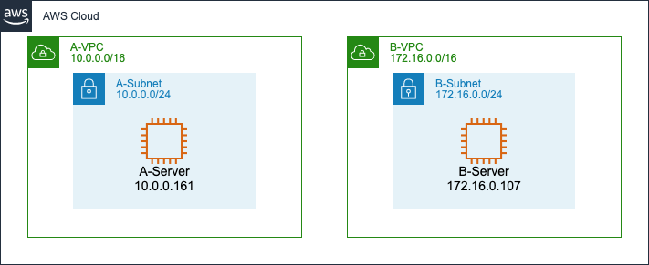

 |  | 2 | Transit Gatewayの作成

 |  |  | 1 | VPCコンソールより[Transit Gateway]-[Create Transit Gateway]をクリックします。
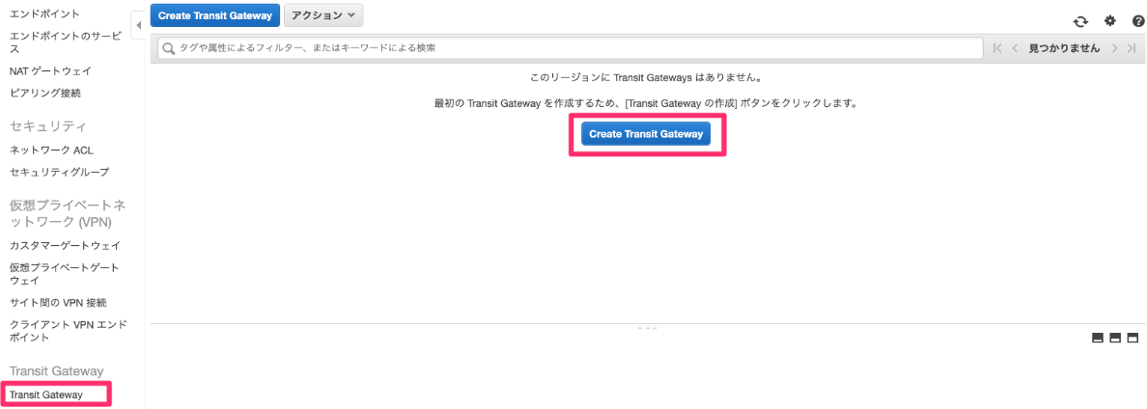

 |  |  | 2 | 名前、説明の入力し、不要のチェックをはずす。 Create Transit Gatewayを選択する。

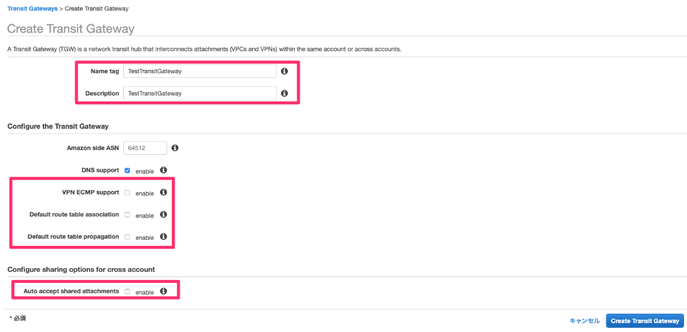

 |  |  |  | VPN ECMP support |  |  |  |  |  |  |  | VPNのECMPをサポートするか
 |  |  |  | Default route table association |  |  |  |  |  |  |  | デフォルトのルートテーブルの関連付け
 |  |  |  | Default route table propagation |  |  |  |  |  |  |  | デフォルトのルートテーブルの伝播

 |  |  |  | Auto accept shared attachments

 |  |  |  | 上記のチェックをOffにする。

 |  |  | 3 | 一覧で「State」が「available」になることを確認してください。

 |  |  | 4 | Transit Gatewayが作成できると、以下のようなイメージになります。

 |  | 3 | ルートテーブルの作成

 |  |  | Transit Gatewayが持つ経路情報テーブル（ルートテーブル）を作成します。
 |  |  | このルートテーブルは、通信のネクストホップの決定に利用されます。

 |  |  | Transit Gateway作成時にデフォルトのチェックを外していたため、現時点でルートテーブル
 |  |  | は存在しません。

 |  |  | Create Transit Gateway Route Tableを選択する。

 |  |  | ルートテーブルに任意の名称を付け、さきほど作成したTransit Gatewayを指定します。

 |  | 4 | アタッチメント

 |  |  | VPCやDirect Connect等をTransit Gatewayに紐付ける作業を行います。アタッチメント後は、
 |  |  | 以下のようなイメージになります。

 |  |  | アタッチメントは完了しましたが、これだけでは通信を行うことができません。

 |  | 5 | アソシエーション

 |  |  | アタッチメントしたVPC等をルートテーブルに紐付けます。それにより、ルートテーブルに
 |  |  | パケットが送信されるようになります。アソシエーション後のイメージです。

 |  | 6 | プロパゲーション

 |  |  | アタッチメントしたVPCからルートテーブルに経路を伝播します。
 |  |  | アソシエートしたVPCからプロパゲーションされることでルートテーブルが完成し、アタッチメン
 |  |  | トしたリソース間（ここではVPC）で通信が可能になります。

 |  | 7 | サブネットのルートテーブルに経路追加

 |  |  | 通信を行いたい各サブネットのルートテーブルに、Transit Gatewayへの経路を追加します。

 |  | 8 | セキュリティグループ編集

 |  |  | 各セキュリティグループで通信を許可します。

78 | プロキシサーバー

結果 |  | フォワードプロキシーサーバー

 |  | フォワードプロキシサーバーとは、内部ネットワークのセキュリティを損なわずにネットワークの外部と
 |  | 接続できるようにする、LAN上のコンピューターです。

 |  | フォワードプロキシサーバーは、内部ユーザーおよびサーバーからの要求の仲介役として機能し、
 |  | 多くの場合、コンテンツをキャッシュして、後続の要求を高速化します。

 |  | 企業は通常、プロキシソリューションを実装して、URLおよびWebコンテンツフィルタリング、IDS/IPS、
 |  | データ損失防止、監視、高度な脅威保護を提供します。

 |  | AWSでは、VPNまたはAWS Direct Connect接続を使用して既存の企業プロキシサーバーインフラ
 |  | ストラクチャを活用したり、内部ELBを備えたSquidプロキシサーバーなどのソフトウェアを使用してAWS
 |  | でフォワードプロキシファームを構築したりが一般的なユースケースです。

79 | CloudFrontでの地域制限

結果 |  | 地域制限（地理的ブロッキング）を使用すると、CloudFrontウェブディストリビューションを通じて配信
 |  | しているコンテンツについて、特定のユーザーによるアクセスを回避できます。

 |  | 地域制限を使用するには、次の２つの方法がある。

 |  | 1 | CloudFrontの地域制限機能の使用

 |  |  | エッジロケーションによる地理的制限を有効化することで、ディストリビューションに関連するすべての
 |  |  | ファイルへのアクセスを制限し、国レベルでアクセスを制限する場合は、この方法を使用する。

 |  |  | 全てのファイル
 |  |  | 国レベル

 |  | 2 | サードパーティの位置情報サービスの使用

 |  |  | ディストリビューションに関連するファイルのサブセットへのアクセスを制限する場合や、国レベル
 |  |  | より詳細なレベルでアクセスを制限する場合は、この方法を使用する。

 |  |  | ファイルのサブセット
 |  |  | 国レベルより詳細なレベル

80 | Amazon Rekognition Video

結果 |  | Amazon Rekognition Video は、Amazon S3 に保存されているお客様の動画から、アクティビティを検出
 |  | し、フレーム内の人々の動きを理解し、人物、オブジェクト、有名人、不適切なコンテンツを判別する、
 |  | 深層学習を利用した動画分析サービスです。結果はタイムスタンプとペアになっているため、インデックス
 |  | を作成して詳細な動画検索を行うことが簡単にできます。Rekognition Video では、フレーム内での人物
 |  | や顔の場所を示す境界ボックスの座標を返します。

 |  | また、Amazon Rekognition Video では、お客様が提供した顔データをもとに、Amazon Kinesis Video
 |  | Steams で作成したライブストリームをモニタリングして、顔の検出と判別を行うこともできますライブ
 |  | ビデオストリーミングをリアルタイムで解析して、顔を検出し、判別できます。

 |  | Amazon Rekognitoには、Amazon Rekognito API、AWSマネージメントコンソール、およびCLIを利用
 |  | してアクセスできます。

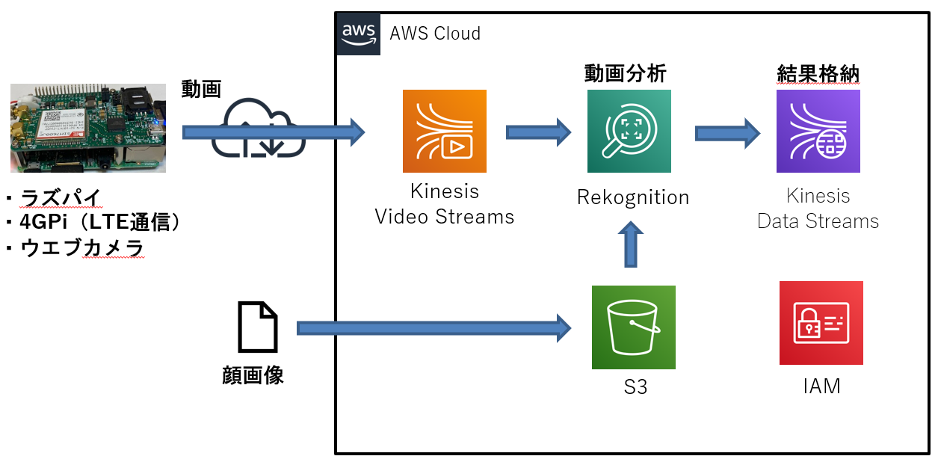

81 | AWS Database Migration Service

結果 |  | AWS Database Migration Service を使用すると、データベースを短期間で安全に AWS に移行できます。
 |  | 移行中でもソースデータベースは完全に利用可能な状態に保たれ、データベースを利用するアプリ
 |  | ケーションのダウンタイムを最小限に抑えられます。
 |  | AWS Database Migration Service は、広く普及しているほとんどの商用データベースとオープンソース
 |  | データベース間のデータ移行でご利用いただけます。

 | 〇DMSを構成する要素

 |  | 1 | DB
 |  |  | 1 | 移行元DB
 |  |  | 2 | 移行先DB
 |  | 2 | レプリケーションインスタンス
 |  | 3 | エンドポイント
 |  |  | 1 | ソースエンドポイント
 |  |  | 2 | ターゲットエンドポイント
 |  | 3 | タスク
 |  |  | 1 | migrate existing data |  |  |  |  |  |  |  |  |  |  |  | 初期転送のみ
 |  |  | 2 | migrate existing data and replicate ongoing changes |  |  |  |  |  |  |  |  |  |  |  | 初期転送後、差分転送開始
 |  |  | 3 | replicate data changes only |  |  |  |  |  |  |  |  |  |  |  | 差分転送のみ

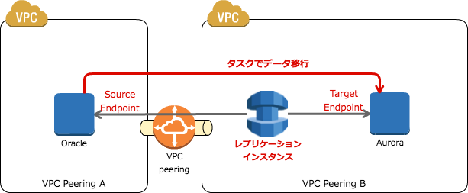

82 | Cloud HSM

結果 |  | クラウドベースのハードウェアセキュリティモジュール（HSM）です。 これにより、AWSクラウドで暗号化キー
 |  | を簡単に生成して使用できるようになります。
 |  | AWS CloudHSMを使用して、WebサーバーのSSL/TLS処理をオフロードできます。 この処理にCloudHSM
 |  | を簡単に生成して使用できるようになります。使用すると、Webサーバーの負担が軽減され、Webサーバー
 |  | の秘密キーをCloudHSMに保存することでセキュリティが強化されます。
 |  | SSLおよびTLSは、WebサーバーのIDを確認し、インターネット上で安全なHTTP接続を確立するために
 |  | 使用されます。

83 | Aurora Serveless

結果 |  | Aurora Servelessでは、DBインスタンスクラスのサイズを指定せずにDBエンドポイントを作成できます。
 |  | 最小と最大のキャパシティを設定します。 Aurora Serverlessでは、DBエンドポイントがプロキシーフリート
 |  | に接続されます。

 |  | このプロキシフリートでは、ワークロードをルーティングする先のリソースのフリートがオートスケーリング
 |  | されます。

 |  | プロキシフリートを使用すると、最小と最大のキャパシティ仕様に基づいてAurora Servelessがリソースを
 |  | 自動的にスケールするため、接続が途切れることはありません。

 |  | AWS公式で提示されているAurora Servelessのユースケース

 |  | 1 | 使用頻度の低いアプリケーション
 |  |  | 小規模のブログサイトなど、１日または１週間に数回、数分間のみ使用されるアプリ。
 |  |  | Aurora Serverlessでは、消費するDBリソースに対する料金のみをお支払いいただきます。

 |  | 2 | 新規アプリケーション
 |  |  | 新規アプリ開発などで、必要なインスタンスサイズを見積もれない場合。
 |  |  | Aurora Serverlessを使用すると、エンドポイントを作成するだけで、DBがアプリケーションの要件に
 |  |  | 合わせて自動的にスケールされる。

 |  | 3 | 可変ワークロード
 |  |  | 人事・予算編成など、毎日または年に数回、３０分から数時間ピーク時に軽度に使用されるアプリ。
 |  |  | Aurora Serverlessを使用すると、ピーク時に合わせたリーソースが確保される訳ではなく、平均
 |  |  | 的な容量をプロビジョニングすれば良い。

 |  | 4 | 予測不可能なワークロード
 |  |  | １日を通じてDBを使用し、予測不可能なピークがあるアプリ（例：雨天時にピークになる交通サイト
 |  |  | など）
 |  |  | Aurora Serverlessを使用すると、DBはアプリのピーク負荷のニーズを満たすために自動的に容量を
 |  |  | スケールし、アクティビティの急増が終わった時にはスケールダウンします。

 |  | 5 | 開発およびテスト用DB
 |  |  | 開発時などは就業中のみDBを使用する。
 |  |  | Aurora Serverlessを使用すると、使用しない時間帯はシャットダウンができコストを削減できる。

 |  | 6 | マルチテナントアプリ
 |  |  | WebアプリでユーザーごとにDBを使用するアプリ。
 |  |  | Aurora Serverlessを使用すると、ふりーと内の各アプリのDB容量を個別に管理する必要はない。
 |  |  | Auroraでは、個々のDB容量が管理されるため、貴重な時間を節約できます。

84 | CloudFrontのTTL（キャッシュ時間）

結果

 | Maximum TTL、Minimum TTL、Default TTLによってキャッシュの時間を制限できる。
 | また、オリジン（HTTPヘッダー）のCache-Control max-ageの値などにも影響を受ける。

 | Maximum TTL、Minimum TTL、Default TTLの値を全て0に設定することで、コンテンツは変更されると
 | すぐにオリジンから配信されます。

65 | CloudFrontのオリジンサーバーにS3を利用する場合

結果

 | CloudFrontディストリビューションのオリジンとしてS3バケットを使用している場合、バケット内のオブジェクトを
 | 読み取る許可を全員に付与する必要がある。
 | ただし、これにより誰でもAmazon S3 URLを使用してオブジェクトにアクセスできますが、セキュリティ上問題が
 | ある。

 | Amazon S3バケットから配信するコンテンツへのアクセスを制限するには、Cloud Fron署名付きURLまたは
 | 署名付きCookieを作成して、Amazon S3バケット内のファイルへのアクセスを制限してから、オリジン
 | アクセスアイデンティティ（OAI)という特別なCloudFrontユーザーを作成して配布に関連付ける必要がある。

 | 次に、CloudFrontがOAIを使用してファイルにアクセスしてユーザーに提供できるようにアクセス許可を構成
 | します。 これによりユーザーはS3バケットへの直接URLを使用してファイルにアクセスすることができなくなる。

 | これらのステップを踏むことは、CloudFrontを通じてユーザーが提供するファイルへの安全なアクセスを維持
 | するのを助けます。

66 | API GatewayとLambdaファンクションの統合

結果 |  | API GatewayとLambdaファンクションを統合して実行するための方法として以下の２つがある。

 | ① | Lambdaプロキシ統合

 |  | Lambdaプロキシ統合の設定でAPIにコンテンツのエンコーディングやキャッシュが不要な場合は、
 |  | 統合のHTTPメソッドをPOSTに設定し、統合エンドポイントURIを特定のLambda関数のアクションを
 |  | 呼び出すLambda関数のARNに設定し、認証情報をAPI Gatewayがユーザーに代わってLambda関数を
 |  | 呼び出すことを許可する権限を持つIAMロールを設定するだけです。

 | ② | Lambdaカスタム統合

 |  | プロキシ統合のセットアップ手順に加えて、受信リクエストデータがどのように統合リクエストにマッピング
 |  | されるか、統合レスポンスデータの結果がメソッドレスポンスにどのようにマッピングされるかを指定します。

67 | Lambdaオーソライザー

結果 |  | Lambda関数を使用してAPIへのアクセスを制御するAPI Gatewayの機能です。

 |  | Lambdaオーソライザーは、OAuthやSAMLなどのベアラトークン認証戦略を使用します。 または
 |  | 発信者IDを判断するためにリクエストパラメータを使用するカスタム認証スキームを実装する場合に
 |  | 便利です。

68 | CloudTrailでの複数AWSアカウントのログの集約

結果 |  | 方法としては以下の２つがある。

 |  | 1 | AWS Organizationsを利用する場合

 |  |  | マスターアカウントのCloudTrailにおいて組織の証跡を有効化することで、全てのメンバー
 |  |  | アカウントでのログ取得を可能にすることができます。
 |  |  | それにより、各AWSアカウントに関連するログをプライマリアカウントの単一のS3バケットに配信
 |  |  | する設定も可能です。

 |  | 2 | AWS Organizationsを利用しない場合

 |  |  | ログファイルの配信先S3バケットのバケットポリシーを利用して、最初に有効化したCloudTrailに
 |  |  | クロスアカウントのアクセス権限を付与することで、クロスアカウントでのログ取得が可能となります。

 |  |  | <例> |  | ４つのAWSアカウント（IDは、111111111111、222222222222、333333333333、444444444444）
 |  |  |  |  | があり、それら４つのアカウントのログファイルを全て、アカウント111111111111に属する
 |  |  |  |  | バケットへの配信するようにCloudTrailを設定する。

 |  |  |  | 1 | アカウント111111111111でCloudTrailを有効化する。
 |  |  |  |  | ただし、その他のアカウントでは、まだCloudTrailを有効にしない。

 |  |  |  | 2 | アカウント111111111111で配信先バケットを作成する。

 |  |  |  | 3 | 作成した配信先バケットのバケットポリシーを更新して、CloudTrailにクロスアカウントの
 |  |  |  |  | アクセス権限を付与する。

 |  |  |  | 4 | その他のアカウント (この例では、222222222222、333333333333、444444444444) で、
 |  |  |  |  | CloudTrail を有効にします。 これらのアカウントについては、手順２で作成したバケット
 |  |  |  |  | を使用するようにCloudTrailを設定する。

69 | RDS Proxy

結果 |  | RDS Proxyは、アプリケーションとRDSデータベースの間の仲介役として機能します。 RDS Proxyは、
 |  | 必要となるDBへのコネクションプールを確立および管理し、アプリケーションからDB接続を少なく
 |  | 抑える機能です。

70 | Blue-Green Deployment戦略

結果 | 個別のスタックを効率的に使用して、更新されたアプリケーションを本稼働に不具合をみながらデプロイする
 | 一般的な方法のひとつです。

 | 1 | Blue環境 |  |  | 現在のアプリケーションをホストする本稼働スタックです。
 | 2 | Green環境 |  |  | 更新されたアプリけしょんをホストするステージングスタックでえす。

71 | Elastic Transcoder

結果 | 動画ファイルをさまざまなデバイスに対応した動画ファイルへ変換できるサービスです。

 | ・変換対象の動画の長さによって課金される。

 | 似たサービスでAWS Elemental MediaConvert がある。 Elastic Transcoderでのみ対応している
 | フォーマットに変換したい場合はElastic Transcoderを使用し、それ以外は、Elemental MediaConvertを
 | 使用する。

72 | NATゲートウェイとNATインスタンスの比較

結果 | 属性 |  |  |  | NAT ゲートウェイ |  |  |  |  |  |  |  |  | NAT インスタンス
 | 現在利用できるリージョン |  |  |  | 高可用性。 各AZの NAT ゲートウェイは冗長性を持たせて実装されます。 AZごとに NAT ゲートウェイを作成し、AZに依存しないアーキテクチャにします。 |  |  |  |  |  |  |  |  | スクリプトを使用してインスタンス間のフェイルオーバーを管理します。

 | 帯域幅 |  |  |  | 45 Gbps まで拡張できます。 |  |  |  |  |  |  |  |  | インスタンスタイプの帯域幅に依存します。

 | メンテナンス |  |  |  | AWS によって管理されます。ユーザーがメンテナンスを行う必要はありません。 |  |  |  |  |  |  |  |  | ユーザーが管理します (インスタンスでソフトウェアアップデートやオペレーティングシステムのパッチをインストールするなど)。

 | パフォーマンス |  |  |  | ソフトウェアは NAT トラフィックを処理するように最適化されます。 |  |  |  |  |  |  |  |  | 一般的な Amazon Linux AMI が NAT を実行するように設定されます。

 | Cost |  |  |  | NAT ゲートウェイの使用数、使用期間、NAT ゲートウェイを通じて送信するデータの量に応じて課金されます。 |  |  |  |  |  |  |  |  | NATインスタンスの使用数、使用期間、インスタンスタイプとサイズに応じて課金されます。

 | タイプおよびサイズ |  |  |  | 一律提供で、タイプやサイズを決める必要はありません。 |  |  |  |  |  |  |  |  | 予測されるワークロードに応じて適切なインスタンスタイプとサイズを選択します。

 | パブリック IP アドレス |  |  |  | 作成時に NAT ゲートウェイに関連付ける Elastic IP アドレスを選択します。 |  |  |  |  |  |  |  |  | NAT インスタンスで Elastic IP アドレスまたはパブリック IP アドレスを使用します。インスタンスに新しい Elastic IP アドレスを関連付けることにより、パブリック IP アドレスをいつでも変更できます。

 | プライベート IP アドレス |  |  |  | ゲートウェイの作成時にサブネットの IP アドレス範囲から自動的に選択されます。 |  |  |  |  |  |  |  |  | インスタンスの起動時にサブネットの IP アドレス範囲から特定のプライベート IP アドレスを割り当てます。

 | セキュリティグループ |  |  |  | NAT ゲートウェイに関連付けることはできません。NAT ゲートウェイの背後にあるリソースにセキュリティグループを関連付けて、インバウンドトラフィックとアウトバウンドトラフィックをコントロールできます。 |  |  |  |  |  |  |  |  | NAT インスタンスおよび NAT インスタンスの背後にあるリソースに関連付けてインバウンドトラフィックとアウトバウンドトラフィックをコントロールできます。

 | ネットワーク ACL |  |  |  | ネットワーク ACL を使用して、NAT ゲートウェイがあるサブネットに出入りするトラフィックをコントロールします。 |  |  |  |  |  |  |  |  | ネットワーク ACL を使用して、NAT インスタンスがあるサブネットに出入りするトラフィックをコントロールします。

 | フローログ |  |  |  | フローログを使用してトラフィックをキャプチャします。 |  |  |  |  |  |  |  |  | フローログを使用してトラフィックをキャプチャします。

 | ポート転送 |  |  |  | サポート外。 |  |  |  |  |  |  |  |  | 設定を手動でカスタマイズしてポート転送をサポートします。

 | 踏み台サーバー |  |  |  | サポート外。 |  |  |  |  |  |  |  |  | 踏み台サーバーとして使用します。

 | トラフィックのメトリクス |  |  |  | NAT ゲートウェイの CloudWatch メトリクスを表示します｡ |  |  |  |  |  |  |  |  | インスタンスの CloudWatch メトリクスを表示します｡

 | タイムアウト動作 |  |  |  | 接続がタイムアウトになると、NAT ゲートウェイは、NAT ゲートウェイの背後で接続を継続しようとするリソースすべてに RST パケットを返します (FIN パケットは送信しません)。 |  |  |  |  |  |  |  |  | 接続がタイムアウトになると、NAT インスタンスは、接続を閉じるために、NAT インスタンスの背後にあるリソースに FIN パケットを送信します。

 | IP フラグメント化 |  |  |  | UDP プロトコルの IP フラグメント化されたパケットの転送をサポートします。 |  |  |  |  |  |  |  |  | TCP、UDP、ICMP プロトコルの IP フラグメント化されたパケットの再アセンブルをサポートします。

 |  |  |  |  | TCP および ICMP プロトコルのフラグメント化はサポートしていません。これらのプロトコルのフラグメント化されたパケットは削除されます。

73 | Elastic Network Adapter（ENA)

結果 | Elastic Network Adapter（ENA)は、サポート対象のインスタンスタイプに対して最大100Gpbsのネット
 | ワーク速度をポートします。

74 | AWS Elastic Beanstalk

 | ● | RDSとElastic Beanstalk

 |  | RDSインスタンスは、Elastic Beanstalk環境の一部となると、パフォーマンスに最適ではないため、
 |  | 通常は、RDSを個別に作成して、利用することが求められます。

 | ● | デプロイポリシー

 | 1 | All at Once

 |  | 新しいバージョンを全てのインスタンスに同時に展開します。
 |  | 環境内のすべてのインスタンスは、展開が行われている間、短時間サービスが停止します。
 |  | これは、展開に必要な合計時間を最短にする方法になります。

 | 2 | Rolling(ローリング）

 |  | Elastic Beanstalkは環境のEC2インスタンスを複数のバッチに分割し、アプリケーションの新しい
 |  | バージョンを一度に１つのバッチにデプロイするため、環境内の残りのインスタンスは古いアプリ
 |  | ケーションバージョンを実行した状態になります。 つまりローリングデプロイ中は、アプリケーションの
 |  | 古いバージョンでリクエストを処理するインスタンスもあり、新しいバージョンでリクエストを処理する
 |  | インスタンスも存在します。

 | 3 | Rolling with additional batch

 |  | 新しいバージョンをバッチで展開しますが、最初にインスタンスの新しいバッチを起動して、
 |  | 展開プロセス中に完全な容量を確保します。

 | 4 | Immutable（不変）

 |  | 変更不可能な更新を実行して、古いバージョンを起動しているインスタンスと並行しながら、別の
 |  | Auto Scalingグループにあるアプリケーションの新しいバージョンを起動している新しいインスタンス
 |  | のフルセットを起動します。 「Immutable」デプロイは、部分的に完了したローリングデプロイにより
 |  | 発生する問題を防止できます。 新しいインスタンスがヘルスチェックをパスしなかった場合、Elastic
 |  | Beanstalkはそれを終了し、元のインスタンスをそのまま残します。

74 | CloudFront

結果 | 1 | キャッシュ方式

 |  | 1 | エッジロケーション

 |  |  | ユーザーからのリクエストはレイテンシーの最も短いエッジロケーションにルーティングされます。
 |  |  | そのエッジロケーションにコンテンツがキャッシュされている場合、そこから直ちに配信します。
 |  |  | キャッシュされていない場合は、オリジンからコンテンツを取得します。

 |  | 2 | リージョン別エッジキャッシュ

 |  |  | エッジロケーションとオリジンの間に位置し、エッジロケーションより容量が大きいキャッシュで、
 |  |  | より長くキャッシュできます。
 |  |  | より多くのコンテンツがユーザーの近くに保持され、CloudFrontがオリジンまでコンテンツを取り
 |  |  | に行く必要がなくなるたるため、ユーザーに対するパフォーマンスが全般的に向上します。

 | 2 | 料金

 |  | 従量課金

 | 3 | ディストリビューション

 |  | 1 | Web |  |  | オリジンとしてS3に加えて、カスタムオリジン（オンプレミスも可）も設定できる。
 |  | 2 | RTMP |  |  | オリジンとしてS3のみ設定可能。

 |  | どちらのディストリビューションも作成すれば、ドメイン名として「xxxx.cloudfront.net」が割り当てられます。

 |  | CloudFrontのドメイン名の代わりに、CNAMEのエイリアスを指定して、独自ドメインで使用することも
 |  | できます。 ディストリビューションの設定画面からディストリビューションに代替ドメイン名のAlternate
 |  | Domain Names (CNAMEs) を追加します。 加えて、CloudFrontディストリビューションにドメイン名の
 |  | DNSクエリーをルーティングするように、DNS設定でwww.example.netを「xxxx.cloudfront.net」にする
 |  | CNAMEレコードを作成します。この設定にすることにより、www.example.netにルーティングできる
 |  | ようになります。

 |  | Origin Settings
 |  |  | Domain指定 |  |  |  |  |  |  |  | S3
 |  |  | Origin Domain Name |  |  |  |  |  |  |  | Origin Domain Name
 |  |  | Origin Path |  |  |  |  |  |  |  | Origin Path
 |  |  | Enable Origin Shield |  |  |  |  |  |  |  | Enable Origin Shield
 |  |  | Origin ID |  |  |  |  |  |  |  | Origin ID
 |  |  |  |  |  |  |  |  |  |  | Restrict Bucket Access
 |  |  | Minimum Origin SSL Protocol
 |  |  | Origin Protocol Policy
 |  |  | Origin Connection Attempts |  |  |  |  |  |  |  | Origin Connection Attempts
 |  |  | Origin Connection Timeout |  |  |  |  |  |  |  | Origin Connection Timeout
 |  |  | Origin Response Timeout
 |  |  | Origin Keep-alive Timeout
 |  |  | HTTP Port
 |  |  | HTTPS Port
 |  |  | Origin Custom Headers |  |  |  |  |  |  |  | Origin Custom Headers

 |  | ・Origin Protocol Policy（CloudFront と Origin間の通信プロトコルの指定）
 |  |  | HTTP Only
 |  |  | HTTPS Only
 |  |  | Match Viewer |  |  |  | クラインアクセスのプロトコルを引き継ぐ

 | 4 | Webサイトを高速化するチューニング

 |  | CloudFrontの効果を上げるため、キャッシュのヒット率が高まるようにチューニングします。

 |  | CloudFrontではパス（URL）ごとに、Cache-Controlヘッダーによって、オリジンにファイルの
 |  | 更新バージョンがあるかどうかをチェックする頻度を設定できます。

 | 5 | キャッシュされたファイルを失効させる方法

 |  | キャッシュされたファイルを失効させる方法は三つあります。

 |  | 1 | TTL（有効期限）を設定する方法です。ただし有効期限を迎えたとき、即座にキャッシュが更新
 |  |  | されるわけではありません。ユーザーからリクエストが来て初めて、オリジンからファイルを
 |  |  | 取得しエッジロケーションのキャッシュを更新します。

 |  | 2 | URLのクエリー文字列を変更する方法です。ユーザーのブラウザーでのキャッシュによって、
 |  |  | オリジンのファイルが更新されても表示内容が変わらない、という問題を回避できます。

 |  | 3 | 「Invalidation」という無効化指示です CloudFrontのキャッシュからファイルが削除されます。

75 | CloudFrontの独自SSLサポート

結果 | CloudFrontディストリビューション作成時に、自動で割り当てられるXXXX.cloudfront.netのドメインは、
 | SSLをサポートしています。 そのため特に設定をせずとも、HTTPSでのアクセスが可能です。

 | CloudFrontは独自SSL証明書に対応しており、独自のドメイン名を使えます。 独自ドメインでSSLを
 | 利用する方法には、「Server Name Indication（SNI)独自SSL」と「専用IP独自SSL」があります。

76 | CloudFrontのヒット率向上

結果 | 1 | CloudFront がオブジェクトをキャッシュする期間を延ばす

 |  | HTTP応答ヘッダのCache-Control に"max-age=XXX秒" と長い秒数を設定して、CloudFrontで
 |  | キャッシュされる期間を延ばす。

 | 2 | クエリ文字列パラメータを調整する。

 |  | クエリ文字列パラメータに基づいてキャッシュするように CloudFrontを設定する場合、
 |  | オリジンが一意のオブジェクトを返すクエリ文字列パラメータのみを転送するように
 |  | CloudFront を設定するなどしてキャッシュを改善できます。

77 | S3の暗号化

結果 | 1 | SSE-S3（Server-Side-Encription with Amazon S3 Managed Key)

 |  | Amazon S3がキーを管理する。
 |  | キーは定期的に更新される。

 | 2 | SSE-KMS（Server-Side-Encription with AWS KMS Managed Key)

 |  | ユーザーがKMSでキーを作成して、管理する。

 | 3 | SSE-C（Server-Side-Encription with Customer-provided-Keys)

 |  | ユーザーがキーを準備し、管理する。

 |  | REST API を使用したオブジェクト作成時に、お客様が用意した暗号化キー（SSE-C）を使用して、
 |  | サーバー側の暗号化を指定できます。

 |  | SSE-Cを使用する場合は、以下のリクエストヘッダーを使用して、暗号化キー情報を指定する必要
 |  | があります。

 |  | 1 | x-amz-server-side​-encryption​-customer-algorithm
 |  |  | 暗号化アルゴリズムを指定するには、このヘッダーを使用します。
 |  |  | ヘッダーの値は "AES256" である必要があります。

 |  | 2 | x-amz-server-side​-encryption​-customer-key
 |  |  | Amazon S3 でデータを暗号化または復号するために使用する base64 でエンコードされた
 |  |  | 256 ビットの暗号化キーを指定するには、このヘッダーを使用します。

 |  | 3 | x-amz-server-side​-encryption​-customer-key-MD5
 |  |  | RFC 1321 に従って、暗号化キーの base64 エンコードされた 128 ビット MD5 ダイジェスト
 |  |  | を指定するには、このヘッダーを使用します。
 |  |  | Amazon S3 では、このヘッダーを使用してメッセージの整合性を調べて、送信された暗号化キー
 |  |  | にエラーがないことが確認されます。

78 | 拡張ネットワーキング

結果 | 高い帯域幅、1 秒あたりのパケット (PPS) の高いパフォーマンス、常に低いインスタンス間
 | レイテンシーを実現します。

79 | AWS Directory Service

 | 1 | ディレクトリタイプ

 |  | 1 | Microsoft AD
 |  | 2 | Simple AD |  |  |  | Samba 4 Active Directory Compatible Server を使用するスタンドアロンの
 |  |  |  |  |  |  | マネージド型ディレクトリです。
 |  | 3 | AD Connectory
 |  | 4 | Amazon Cognito ユーザープール

80 | AWS Service Catalog

 | AWS Service Catalogは、組織として承認された製品を、AWS利用者である営業部門などが、
 | 簡単に早く立ち上げる事ができるサービスです。

 | Service Catalogは、CloudFormationテンプレートを製品としてインポートする事ができます。
 | これにより、CloudFormationのテンプレートを利用した統一的な環境を作成する事ができます。

 | AWS Service Catalogの管理者は、CloudFormationテンプレートに加えて、制約やアクセス許可などの
 | 設定をポートフォリオとして登録します。 設定等に変更があると、新しいバージョンとして製品を
 | 登録します。

 | ユーザー部門は、ポートフォリオとバージョンを指定して、製品を起動することができます。
 | CloudFormationを利用しているため、製品はCloudFormationのStackとして作成されます。

 | CloudFromationを使用して、Stackを作成する際には、AWSリソースを作成するための権限が必要です
 | が、AWS Service Catalogでは、起動制約を含めることができるため、権限がなくても環境を作成すること
 | ができる仕組みになっています。
 | 利用者は、Service Catalogを利用する権限のみあれば環境を作成する事ができます。 AWSリソースを
 | 作成するための権限は、Service Catalogに割り当てられたIAMロールが引き受ける形になります。

81 | System Manager Automation

 | 1 | Amazon CloudWatch Eventsを使用して、自動化タスクおよびワークフローに関する通知を受信します。

 | 2 | EC2またはSystem Managerコンソールを使用して、自動化の進行状況および実行の詳細を
 |  | 監視します。

 | 3 | System Manager Automation Documentは、オートメーション・ワークフロー（System Managerが、
 |  | マネージドインスタンスおよびAWSリソースで実行するアクション）を定義します。

 | 4 | 自動化には、いくつかの自動化ドキュメントが事前に定義されており、１つ以上のEC2インスタンス
 |  | の再起動や、Amazonマシンイメージ（AMI)の作成といった一般的なタスクを実行する際に使用する
 |  | ことができます。

82 | CloudSearch と Elasticsearch Service

83 | Site-to-Site VPN
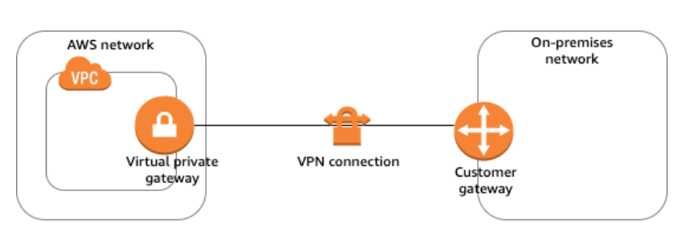

 | AWS側 |  | VPNまたはトランジット |  |  |  |  |  |  | オンプレミス側 |  |  |  | カスタマーゲートウェイ
 |  |  | ゲートウェイ

 |  |  | トランジットゲートウェイ は仮想プライベートクラウド (VPC) とオンプレミスのネットワークの
 |  |  | 相互接続に使用できる中継ハブです。

84 | Windows Serverのアップグレード

 | 1 | インプレスアップグレード

 |  | OSをアップグレードし、個人の設定及びファイルは維持される。

 |  | 一貫したロールアウトスケジュールによる迅速な展開に役立ちます。
 |  | セッションレスアプリケーションように設計されています。
 |  | ローリングデプロイメントスケジュールを実装することにより、ステートフルアプリケーションに
 |  | インプレースアップグレード方式を引き続き使用できます。

 | 2 | 並行アップグレード

 |  | 設定、構成、データを取り込み、この情報を新しいEC2インスタンス上のより新しいバージョンの
 |  | OSに移動します。

 |  | アプリケーションに不明な依存関係があるかどうかを簡単に知ることができます。
 |  | 基礎となるEC2インスタンスの仕様は、現在のリリースがアクティブになるまでの展開期間中、
 |  | 一時的または一時的な性質と見なされます。
 |  | 新しいリリースでは、古いインスタンスを終了することにより、EC2インスタンスの新しいセットが
 |  | 展開される。

86 | Amazon DLM（Data Lifecycle Management）

 | EBS スナップショットと EBS-backed AMI の作成、保持、コピー、削除を自動化できます。
 | また、Amazon CloudWatch イベントに基づいて、お客様と共有されているスナップショットに対し、
 | アカウント間でスナップショットコピーアクションを自動化することもできます。

